PORTUGUÊS
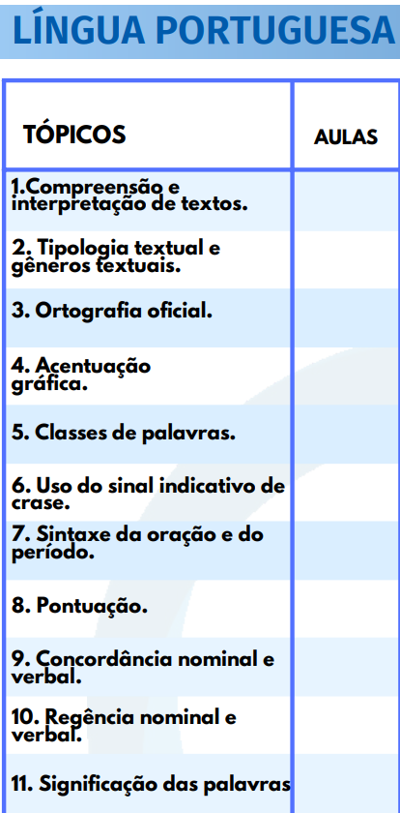
 | TÓPICO | ASSUNTO | Nº AULA | PARTE | TÍTULO | SUBTÍTULO | NOME ARQUIVO NO DRIVE | LINK DRIVE | GRAVOU | TEM PDF DO ALUNO? | LINK DO MATERIAL | OBSERVAÇÕES
SD PMBA 2022 | SD PMBA 2022 |  |  |  |  |  |  |  |  |  |  |  | SD PMBA 2022
 | 1 | Compreensão e interpretação de textos. | 1 | única | Compreensão e interpretação de textos | - | Compreensão e interpretação de textos - Parte única | [AULA 01] - Compreensão e interpretação de textos - [PARTE 01].mp4 |  | Produzindo | LINK

 | 2 | Tipologia textual e gêneros textuais. | 1 | 1 | Tipologia textual e gêneros textuais. | - |  |  | Sim | Produzindo | LINK
 |  |  | 2 | 2 | Tipologia textual e gêneros textuais. | - |  |  | Sim
 |  |  | 3 | única | Tipologia textual e gêneros textuais. | Tipos de discursos |  |  | Sim

 | 3 | Ortografia oficial | 1 | única | Acentuação gráfica | Uso do Hífen |  |  | Sim | Produzindo | LINK

 | 4 | Acentuação gráfica | 1 | 1 | Acentuação gráfica | - |  |  | Sim | Produzindo | LINK
 |  |  | 2 | 2 | Acentuação gráfica | - |  |  | Sim

 | 5 | Classes de palavras | 1 | única | Morfologia | Substantivo | [AULA 01] - Morfologia (Substantivo) - Parte única | [AULA 01] - Morfologia (Substantivo) - Parte única | Sim | Produzindo | LINK
 |  |  | 2 | única | Morfologia | Artigo + Adjetivo | [AULA 02] - Morfologia (Artigo + Adjetivo) - Parte única | [AULA 02] - Morfologia (Artigo + Adjetivo) - Parte única | Sim
 |  |  | 3 | única | Morfologia | Adjetivo + Numeral | [AULA 03] - Morfologia (Adjetivo + Numeral) - Parte única | [AULA 03] - Morfologia (Adjetivo + Numeral) - Parte única | Sim
 |  |  | 4 | 1 | Morfologia | Pronome | [AULA 04] - Morfologia (Pronome) - Parte 01 | [AULA 04] - Morfologia (Pronome) - Parte 01 | Sim
 |  |  | 5 | 2 | Morfologia | Pronome | [AULA 05] - Morfologia (Pronome) - Parte 02 | [AULA 05] - Morfologia (Pronome) - Parte 02 | Sim
 |  |  | 6 | 1 | Morfologia | Verbo | [AULA 06] - Morfologia (Verbo) - Parte 01 | [AULA 06] - Morfologia (Verbo) - Parte 01 | Sim
 |  |  | 7 | 2 | Morfologia | Verbo | [AULA 07] - Morfologia (Verbo) - Parte 02 | [AULA 07] - Morfologia (Verbo) - Parte 02 | Sim
 |  |  | 8 | única | Morfologia | Preposição + Interjeição | [AULA 08] - Morfologia - (Preposição + Interjeição) - Parte única | [AULA 08] - Morfologia - (Preposição + Interjeição) - Parte única | Sim
 |  |  | 9 | 1 | Morfologia | Conjução | [AULA 09] - Morfologia - (Conjunção) - Parte 01 | [AULA 09] - Morfologia - (Conjunção) - Parte 01 | Sim
 |  |  | 10 | 2 | Morfologia | Conjução | [AULA 10] - Morfologia - (Conjunção) - Parte 02 | [AULA 10] - Morfologia - (Conjunção) - Parte 02 | Sim
 |  |  | 11 | única | Morfologia | Advébio | [AULA 11] - Morfologia - (Advérbio) - Parte única | [AULA 11] - Morfologia - (Advérbio) - Parte única | Sim

 | 6 | Uso do sinal indicativo de crase | 1 | única | Crase | Obrigatória |  |  | Sim | Produzindo | LINK
 |  |  | 2 | única | Crase | Proibida |  |  | Sim
 |  |  | 3 | única | Crase | Facultativa e Especiais |  |  | Sim

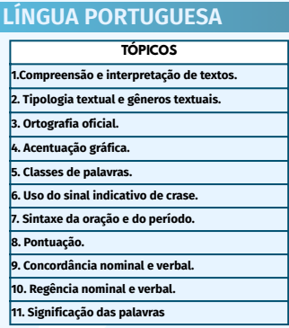
 | 7 | Sintaxe da oração e do período | 1 | 1 | Sintaxe da oração | Conceito de oração e transitividade verbal |  |  | Sim | Produzindo | LINK
 |  |  | 2 | 2 | Sintaxe da oração | Termos essenciais - Tipos de sujeito |  |  | Sim
 |  |  | 3 | 3 | Sintaxe da oração | Termos essenciais - Tipos de sujeito |  |  | Sim
 |  |  | 4 | 4 | Sintaxe da oração | Termos essenciais - Sujeito e predicado |  |  | Sim
 |  |  | 5 | 5 | Sintaxe da oração | Termos essenciais - Predicativo do SUJ e OBJ e termos integrantes |  |  | Sim
 |  |  | 6 | 6 | Sintaxe da oração | Termos integrantes pt 2 |  |  | Sim
 |  |  | 7 | 7 | Sintaxe da oração | Termos acessórios pt 1 |  |  | Sim
 |  |  | 8 | 8 | Sintaxe da oração | Termos acessórios pt 2 |  |  | Sim
 |  |  | 9 | 9 | Sintaxe da oração | Termos acessórios pt 3 |  |  | Sim
 |  |  | 10 | 10 | Sintaxe da oração | Vozes verbais pt 1 |  |  | Sim
 |  |  | 11 | 11 | Sintaxe da oração | Vozes verbais pt 2 |  |  | Sim
 |  |  | 12 | 12 | Sintaxe da oração | Vozes verbais pt 3 |  |  | Sim

 |  |  | 1 | 1 | Sintaxe do período | Período Composto pt 1 |  |  | Sim | Produzindo | LINK
 |  |  | 2 | 2 | Sintaxe do período | Período Composto pt 2 |  |  | Sim
 |  |  | 3 | 3 | Sintaxe do período | Período Composto pt 3 |  |  | Sim
 |  |  | 4 | 4 | Sintaxe do período | Período Composto pt 4 |  |  | Sim
 |  |  | 5 | 5 | Sintaxe do período | Período Composto pt 5 |  |  | Sim
 |  |  | 6 | 6 | Sintaxe do período | Período Composto pt 6 |  |  | Sim
 |  |  | 7 | 7 | Sintaxe do período | Período Composto pt 7 |  |  | Sim
 |  |  | 8 | 8 | Sintaxe do período | Período Composto pt 8 |  |  | Sim

 | 8 | Pontuação | 1 | 1 | Pontuação | - |  |  | Sim | Produzindo | LINK
 |  |  | 2 | 2 | Pontuação | - |  |  | Sim
 |  |  | 3 | 3 | Pontuação | - |  |  | Sim

 | 9 | Concordância nominal e verbal | 1 | 1 | Concordância | Concordância (Verbal) - Parte 01 |  |  | Sim | Produzindo | LINK
 |  |  | 2 | 2 | Concordância | Concordância (Verbal) - Parte 02 |  |  | Sim
 |  |  | 3 | 3 | Concordância | Concordância (Verbal) - Parte 03 |  |  | Sim
 |  |  | 4 | 4 | Concordância | Concordância (Verbal - questões) - Parte 04 |  |  | Sim
 |  |  | 5 | 1 | Concordância | Concordância (Nominal) - Parte 01 |  |  | Sim
 |  |  | 6 | 2 | Concordância | Concordância (Nominal) - Parte 02 |  |  | Sim
 |  |  | 7 | 3 | Concordância | Concordância (Nominal - questões) - Parte 03 |  |  | Sim

 | 10 | Regência nominal e verbal | 1 | única | Regência | Nominal |  |  | Sim | Produzindo | LINK
 |  |  | 2 | única | Regência | Verbal |  |  | Sim

 | 11 | Significação das palavras | 1 | única | Significação das palavras | - |  |  | Sim | Produzindo | LINK
 | SD PMBA 2022

 | CFO & |  |  |  |  |  | PCBA
 | - | Redação oficial | 1 | 1 | Redação oficial | - |  |  | Sim | Produzindo | LINK
 |  |  | 2 | 2 | Redação oficial | - |  |  | Sim
 |  |  | 3 | 3 | Redação oficial | - |  |  | Sim
 | SARGENTO
 | - | Funções da linguagem | 1 | única | Funções da linguagem | - |  |  | Sim | Produzindo | LINK

CFO PMBA 2024 | CFO PMBA 2024 |  |  |  |  |  |  |  |  |  |  |  | CFO PMBA 2024
 | 1 | Leitura e interpretação de textos: |  |  |  |  |  |  |  | Produzindo
 |  |  |  |  |  |  |  |  |  | Produzindo

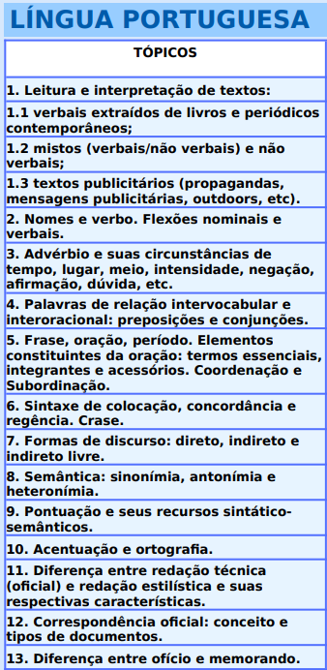
 | 1.1 | Verbais extraídos de livros e periódicos contemporâneos; |  |  |  |  |  |  |  | Produzindo
 |  |  |  |  |  |  |  |  |  | Produzindo
 |  |  |  |  |  |  |  |  |  | Produzindo

 | 1.2 | Mistos (verbais/não verbais) e não verbais; |  |  |  |  |  |  |  | Produzindo
 |  |  |  |  |  |  |  |  |  | Produzindo
 |  |  |  |  |  |  |  |  |  | Produzindo
 |  |  |  |  |  |  |  |  |  | Produzindo

 | 1.3 | Textos publicitários (propagandas, mensagens publicitárias, outdoors, etc). |  |  |  |  |  |  |  | Produzindo
 |  |  |  |  |  |  |  |  |  | Produzindo

 | 2 | Nomes e verbo. Flexões nominais e verbais. |  |  |  |  |  |  |  | Produzindo
 |  |  |  |  |  |  |  |  |  | Produzindo
 |  |  |  |  |  |  |  |  |  | Produzindo

 | 3 | Advérbio e suas circunstâncias de tempo, lugar, meio, intensidade, negação, afirmação, dúvida, etc. |  |  |  |  |  |  |  | Produzindo
 |  |  |  |  |  |  |  |  |  | Produzindo
 |  |  |  |  |  |  |  |  |  | Produzindo

 | 4 | Palavras de relação intervocabular e interoracional: preposições e conjunções. |  |  |  |  |  |  |  | Produzindo
 |  |  |  |  |  |  |  |  |  | Produzindo
 |  |  |  |  |  |  |  |  |  | Produzindo
 |  |  |  |  |  |  |  |  |  | Produzindo
 |  |  |  |  |  |  |  |  |  | Produzindo
 |  |  |  |  |  |  |  |  |  | Produzindo
 |  |  |  |  |  |  |  |  |  | Produzindo
 |  |  |  |  |  |  |  |  |  | Produzindo
 |  |  |  |  |  |  |  |  |  | Produzindo
 |  |  |  |  |  |  |  |  |  | Produzindo
 |  |  |  |  |  |  |  |  |  | Produzindo

 | 5 | Frase, oração, período. Elementos constituintes da oração: termos essenciais, integrantes e acessórios. Coordenação e Subordinação. |  |  |  |  |  |  |  | Produzindo
 |  |  |  |  |  |  |  |  |  | Produzindo
 |  |  |  |  |  |  |  |  |  | Produzindo

 | 6 | Sintaxe de colocação, concordância e regência. Crase. |  |  |  |  |  |  |  | Produzindo
 |  |  |  |  |  |  |  |  |  | Produzindo
 |  |  |  |  |  |  |  |  |  | Produzindo

 | 7 | Formas de discurso: direto, indireto e indireto livre |  |  |  |  |  |  |  | Produzindo
 |  |  |  |  |  |  |  |  |  | Produzindo
 |  |  |  |  |  |  |  |  |  | Produzindo

 | 8 | Semântica: sinonímia, antonímia e heteronímia |  |  |  |  |  |  |  | Produzindo
 |  |  |  |  |  |  |  |  |  | Produzindo
 |  |  |  |  |  |  |  |  |  | Produzindo

 | 9 | Pontuação e seus recursos sintáticosemânticos |  |  |  |  |  |  |  | Produzindo
 |  |  |  |  |  |  |  |  |  | Produzindo
 |  |  |  |  |  |  |  |  |  | Produzindo

 | 10 | Acentuação e ortografia |  |  |  |  |  |  |  | Produzindo
 |  |  |  |  |  |  |  |  |  | Produzindo
 |  |  |  |  |  |  |  |  |  | Produzindo

 | 11 | Diferença entre redação técnica (oficial) e redação estilística e suas respectivas características |  |  |  |  |  |  |  | Produzindo
 |  |  |  |  |  |  |  |  |  | Produzindo
 |  |  |  |  |  |  |  |  |  | Produzindo

 | 12 | Correspondência oficial: conceito e tipos de documentos | 1 | 1 | Redação oficial | - |  |  | Sim | Produzindo | LINK
 |  |  | 2 | 2 | Redação oficial | - |  |  | Sim | Produzindo
 |  |  | 3 | 3 | Redação oficial | - |  |  | Sim | Produzindo

 | 13 | Diferença entre ofício e memorando |  |  |  |  |  |  |  | Produzindo
 |  |  |  |  |  |  |  |  |  | Produzindo
 |  |  |  |  |  |  |  |  |  | Produzindo

 | CFO PMBA 2024

CBMBA 2022 | CBMBA 2022 |  |  |  |  |  |  |  |  |  |  |  | CBMBA 2022
 | 1 | Compreensão e interpretação de textos

 | 2 | Tipologia textual e gêneros textuais

 | 3 | Ortografia oficial

 | 4 | Acentuação gráfica

 | 5 | Classes de palavras

 | 6 | Uso do sinal indicativo de crase

 | 7 | Sintaxe da oração e do período

 | 8 | Pontuação

 | 9 | Concordância nominal e verbal

 | 10 | Regência nominal e verbal

 | 11 | Significação das palavras

 | CBMBA 2022

SARGENTO PMBA 2023 | SARGENTO PMBA 2023 |  |  |  |  |  |  |  |  |  |  |  | SARGENTO PMBA 2023
 | 1 | Interpretação de texto

 | 2 | Funções e usos da linguagem

 | 3 | Figuras de linguagem

 | 4 | Gramática

 | 4.1 | Acentuação gráfica

 | 4.2 | Ortografia

 | 4.3 | Verbos (tempos, modos e vozes)

 | 4.4 | Concordância nominal

 | 4.5 | Concordância verbal

 | 4.6 | Regência verbal

 | 4.7 | Regência nominal

 | 4.8 | Pronomes (emprego e classificação)

 | 5 | Redação
 | SARGENTO PMBA 2023

INVESTIGADOR PCBA 2026 | INVESTIGADOR PCBA 2026 |  |  |  |  |  |  |  |  |  |  |  | INVESTIGADOR PCBA 2026
 | 1 | Compreensão e interpretação de texto; tipologia e gêneros textuais; elementos da comunicação e funções da linguagem.

 | 2 | Semântica: significação de palavras e expressões; relações de sinonímia e de antonímia; figuras de linguagem; reescrita de frases (substituição, deslocamento, paralelismo).

 | 3 | Morfologia: estrutura e formação de palavras; ortografia; acentuação gráfica; classes de palavras variáveis e invariáveis e seus empregos no texto.

 | 4 | Sintaxe: termos da oração e relações sintático-semânticas estabelecidas entre termos, orações, períodos ou parágrafos (período simples e período composto por coordenação e por subordinação); concordância verbal e nominal; regência verbal e nominal; uso da crase; colocação pronominal; funções do "que" e do "se".

 | 5 | Reescrita de orações, períodos, frases e parágrafos.

 | 6 | Emprego dos sinais de pontuação e sua função no texto.

 | 7 | Elementos de coesão e suas funções no texto (referenciação, sequenciação).

 | 8 | Função textual dos vocábulos.

 | 9 | Redação Oficial (conforme Manual de Redação da Presidência da República): aspectos gerais, gêneros textuais, finalidade dos principais modelos; níveis de linguagem, adequação linguística, análise de atos oficiais.

 | 10 | Variação linguística: norma culta.

 | INVESTIGADOR PCBA 2026

 |  |  |  |  |  |  |  |  |  |  | LINK DO MATERIAL

GEOGRAFIA
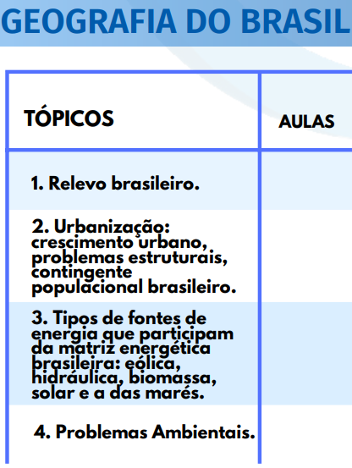
 | TÓPICO | ASSUNTO | Nº AULA | PARTE | TÍTULO | SUBTÍTULO | NOME ARQUIVO NO DRIVE | LINK DRIVE | GRAVOU | TEM PDF DO ALUNO? | LINK DO MATERIAL | OBSERVAÇÕES
SD PMBA 2022 | SD PMBA 2022
 | 1 | Relevo brasileiro | 1 | 1 | Relevo brasileiro | - |  |  | Sim | Produzindo | LINK
 |  |  | 2 | 2 | Relevo brasileiro | - |  |  | Sim
 |  |  | 3 | 3 | Relevo brasileiro | - |  |  | Sim

 | 2 | Urbanização: crescimento urbano, problemas estruturais, contingente populacional brasileiro | 1 | 1 | Urbanização | Contigente Populacional Brasileiro |  |  | Sim | Produzindo | LINK
 |  |  | 2 | 2 | Urbanização | Contigente Populacional Brasileiro |  |  | Sim | Produzindo
 |  |  | 3 | 3 | Urbanização | Contigente Populacional Brasileiro |  |  | Sim | Produzindo
 |  |  | 4 | 4 | Urbanização | Contigente Populacional Brasileiro |  |  | Sim | Produzindo
 |  |  | 1 | ÚNICA | Urbanização: Crescimento Urbano | Fatores e Características |  |  | Sim | Produzindo
 |  |  | 2 | ÚNICA | Urbanização: Crescimento Urbano e Fatores estruturais | Problemas Socioambientais |  |  | Sim | Produzindo
 |  |  | 3 | ÚNICA | Urbanização: Crescimento Urbano e Fatores estruturais | Conceitos |  |  | Sim | Produzindo

 | 3 | Tipos de fontes de energia que participam da matriz energética brasileira: eólica, hidráulica, biomassa, solar e a das marés | 1 | ÚNICA | Tipos de Fontes de Energia que participam da Matriz Energética Brasileir | NÃO RENOVAVEIS |  |  | Sim | Produzindo | LINK
 |  |  | 2 | ÚNICA | Tipos de Fontes de Energia que participam da Matriz Energética Brasileir | RENOVAVEIS |  |  | Sim | Produzindo
 |  |  | 3 | ÚNICA | Tipos de Fontes de Energia que participam da Matriz Energética Brasileir | MATRIZ ENERGETICA x Matriz elétrica BRASILEIRA |  |  | Sim | Produzindo

 | 4 | Problemas Ambientais | 1 | ÚNICA | Problemas Ambientais |  |  |  | Sim | Produzindo | LINK
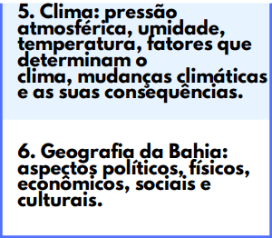
 | 5 | Clima: pressão atmosférica, umidade, temperatura, fatores que determinam o clima, mudanças climáticas e as suas consequências | 1 | 1 | Clima | Fatores do Clima |  |  | Sim | Produzindo | LINK
 |  |  | 2 | 2 | Clima | Fatores do Clima PT 2 |  |  | Sim | Produzindo
 |  |  | 3 | ÚNICA | Clima | Elementos do clima |  |  | Sim | Produzindo
 |  |  | 4 | ÚNICA | Clima | Tipos de clima |  |  | Sim | Produzindo
 |  |  | 5 | ÚNICA | Clima | Mudanças climáticas |  |  | Sim | Produzindo

 | 6 | Geografia da Bahia: aspectos políticos, físicos, econômicos, sociais e culturais | 1 | 1 | Geografia da Bahia | - |  |  | Sim | Produzindo | LINK
 |  |  | 2 | 2 | Geografia da Bahia | - |  |  | Sim | Produzindo
 |  |  | 3 | 3 | Geografia da Bahia | - |  |  | Sim | Produzindo
 | CFO
 | - | Espaço Rural Brasileiro | 1 | 1 | Espaço Rural Brasileiro | - |  |  | Sim | Produzindo | LINK
 |  |  | 2 | 2 | Espaço Rural Brasileiro | - |  |  | Sim | Produzindo
 | CFO
 | - | Industrialização | 1 | 1 | Industrialização | - |  |  | Sim | Produzindo | LINK
 |  |  | 2 | 2 | Industrialização | - |  |  | Sim | Produzindo
 |  |  | 3 | 3 | Industrialização | - |  |  | Sim | Produzindo
 | CFO
 | - | Domínios Morfoclimáticos do Brasil | 1 | 1 | Domínios Morfoclimáticos do Brasil | - |  |  | Sim | Produzindo | LINK
 |  |  | 2 | 2 | Domínios Morfoclimáticos do Brasil | - |  |  | Sim | Produzindo
 |  |  | 3 | 3 | Domínios Morfoclimáticos do Brasil | - |  |  | Sim | Produzindo
 | SD PMBA 2022

CFO PMBA 2024 | CFO PMBA 2024 |  |  |  |  |  |  |  |  |  |  |  | CFO PMBA 2024
 | 1 | A relação sociedade-natureza |  |  |  |  |  |  | Sim
 |  |  |  |  |  |  |  |  | Sim

 | 1.1 | Os mecanismos da natureza |  |  |  |  |  |  | Sim
 |  |  |  |  |  |  |  |  | Sim
 |  |  |  |  |  |  |  |  | Sim

 | 1.2 | Os recursos naturais e a sobrevivência do homem |  |  |  |  |  |  | Sim
 |  |  |  |  |  |  |  |  | Sim
 |  |  |  |  |  |  |  |  | Sim
 |  |  |  |  |  |  |  |  | Sim

 | 1.2.1 | As desigualdades na distribuição e na apropriação dos recursos naturais no mundo. |  |  |  |  |  |  | Sim
 |  |  |  |  |  |  |  |  | Sim

 | 1.2.2 | O uso dos recursos naturais e a preservação do meio ambiente |  |  |  |  |  |  | Sim
 |  |  |  |  |  |  |  |  | Sim
 |  |  |  |  |  |  |  |  | Sim

 | 2 | Estruturação econômica, social e política do espaço mundial |  |  |  |  |  |  | Sim
 |  |  |  |  |  |  |  |  | Sim
 |  |  |  |  |  |  |  |  | Sim

 | 2.1 | Capitalismo, industrialização e transnacionalização do capital |  |  |  |  |  |  | Sim
 |  |  |  |  |  |  |  |  | Sim
 |  |  |  |  |  |  |  |  | Sim
 |  |  |  |  |  |  |  |  | Sim
 |  |  |  |  |  |  |  |  | Sim

 | 2.1.1 | Economias industriais e não industriais: articulação e desigualdades |  |  |  |  |  |  | Sim
 |  |  |  |  |  |  |  |  | Sim
 |  |  |  |  |  |  |  |  | Sim

 | 2.1.2 | As transformações na relação cidade-campo |  |  |  |  |  |  | Sim
 |  |  |  |  |  |  |  |  | Sim
 |  |  |  |  |  |  |  |  | Sim

 | 2.2 | Industrialização e desenvolvimento tecnológico: dominação/subordinação político-econômica |  |  |  |  |  |  | Sim
 |  |  |  |  |  |  |  |  | Sim
 |  |  |  |  |  |  |  |  | Sim

 | 2.3 | O papel do Estado e as organizações político-econômicas na produção do espaço |  |  |  |  |  |  | Sim
 |  |  |  |  |  |  |  |  | Sim
 |  |  |  |  |  |  |  |  | Sim

 | 2.4 | Fundamentos econômicos, sociais e políticos da mobilidade espacial e do crescimento demográfico |  |  |  |  |  |  | Sim
 |  |  |  |  |  |  |  |  | Sim
 |  |  |  |  |  |  |  |  | Sim

 | 2.5 | A divisão internacional e territorial do trabalho |  |  |  |  |  |  | Sim
 |  |  |  |  |  |  |  |  | Sim
 |  |  |  |  |  |  |  |  | Sim

 | 2.6 | O fim da Guerra Fria. A desagregação da URSS. A nova ordem econômica mundial |  |  |  |  |  |  | Sim
 |  |  |  |  |  |  |  |  | Sim
 |  |  |  |  |  |  |  |  | Sim

 | 3 | O Processo De Ocupação E Produção Do Espaço Brasileiro |  |  |  |  |  |  | Sim
 |  |  |  |  |  |  |  |  | Sim
 |  |  |  |  |  |  |  |  | Sim

 | 3.1 | A formação territorial do Brasil e sua relação com a natureza |  |  |  |  |  |  | Sim
 |  |  |  |  |  |  |  |  | Sim
 |  |  |  |  |  |  |  |  | Sim

 | 3.2 | O processo de industrialização brasileira e a internacionalização do capital |  |  |  |  |  |  | Sim
 |  |  |  |  |  |  |  |  | Sim
 |  |  |  |  |  |  |  |  | Sim

 | 3.2.1 | Urbanização, metropolização e qualidade de vida |  |  |  |  |  |  | Sim
 |  |  |  |  |  |  |  |  | Sim
 |  |  |  |  |  |  |  |  | Sim

 | 3.2.2 | Estrutura e produção agrária e impactos ambientais |  |  |  |  |  |  | Sim
 |  |  |  |  |  |  |  |  | Sim
 |  |  |  |  |  |  |  |  | Sim

 | 3.2.3 | População: crescimento, estrutura e migrações, condições de vida e de trabalho |  |  |  |  |  |  | Sim
 |  |  |  |  |  |  |  |  | Sim
 |  |  |  |  |  |  |  |  | Sim
 | CFO PMBA 2024

CBMBA 2022 | CBMBA 2022 |  |  |  |  |  |  |  |  |  |  |  | CBMBA 2022

 | CBMBA 2022

SARGENTO PMBA 2023 | SARGENTO PMBA 2023 |  |  |  |  |  |  |  |  |  |  |  | SARGENTO PMBA 2023
 | 1 | Localização

 | 2 | Extensão Territorial do Brasil

 | 3 | Relevo

 | 4 | Clima

 | 5 | Domínios Morfoclimáticos

 | 6 | População do Brasil

 | 7 | Aspectos da Urbanização Brasileira

 | 8 | Industrialização

 | 9 | Agropecuária

 | 10 | Regionalização do Brasil

 | 11 | As Fontes de energia

 | 12 | Geografia da Bahia

 | 12.1 | Aspectos políticos

 | 12.2 | Físicos

 | 12.3 | Econômicos

 | 12.4 | Sociais

 | 12.5 | Culturais

 | SARGENTO PMBA 2023

INVESTIGADOR PCBA 2026 | INVESTIGADOR PCBA 2026 |  |  |  |  |  |  |  |  |  |  |  | INVESTIGADOR PCBA 2026

 | INVESTIGADOR PCBA 2026

 |  |  |  |  |  |  |  |  |  |  | TEM PDF DO ALUNO?
 |  |  |  |  |  |  |  |  |  |  | Sim
 |  |  |  |  |  |  |  |  |  |  | Sim
 |  |  |  |  |  |  |  |  |  |  | Sim
 |  |  |  |  |  |  |  |  |  |  | Sim
 |  |  |  |  |  |  |  |  |  |  | Sim

 |  |  |  |  |  |  |  |  |  |  | TEM PDF DO ALUNO?
 |  |  |  |  |  |  |  |  |  |  | Sim
 |  |  |  |  |  |  |  |  |  |  | Sim
 |  |  |  |  |  |  |  |  |  |  | Sim
 |  |  |  |  |  |  |  |  |  |  | Sim
 |  |  |  |  |  |  |  |  |  |  | Sim

 |  |  |  |  |  |  |  |  |  |  | TEM PDF DO ALUNO?
 |  |  |  |  |  |  |  |  |  |  | Sim
 |  |  |  |  |  |  |  |  |  |  | Sim
 |  |  |  |  |  |  |  |  |  |  | Sim
 |  |  |  |  |  |  |  |  |  |  | Sim
 |  |  |  |  |  |  |  |  |  |  | Sim

D. ADMINISTRATIVO
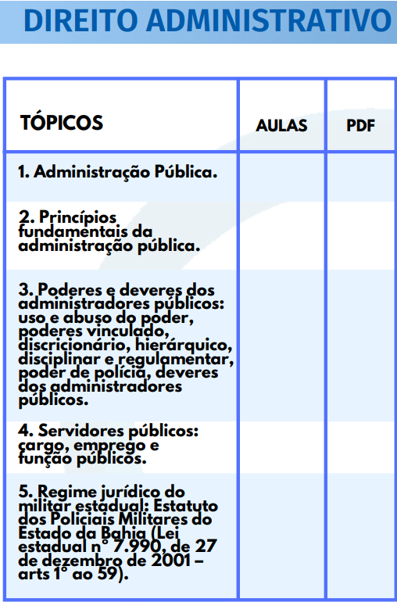
TÓPICO | ASSUNTO | Nº AULA | PARTE | TÍTULO | SUBTÍTULO | GRAVOU | TEM PDF DO ALUNO? | LINK DO MATERIAL | OBSERVAÇÕES
1 | Administração Pública | 1 | 1 | Organização administrativa | Disposições gerais | Sim | Produzindo
 |  | 2 | 2 | Administração Pública | Disposições gerais | Sim | Produzindo
 |  | 3 | 3 | Administração Pública | Disposições gerais | Sim | Produzindo
 |  | 4 | 4 | Administração Pública | Disposições gerais | Sim | Produzindo
 |  | 5 | 5 | Administração Pública | Disposições gerais | Sim | Produzindo
 |  | 6 | 6 | Administração Pública | Disposições gerais | Sim | Produzindo
 |  | 7 | 7 | Administração Pública | Disposições gerais | Sim | Produzindo

2 | Princípios fundamentais da administração pública | 1 | 1 | Regime Jurídico Administrativo | - | Sim | Produzindo
 |  | 2 | 2 | Regime Jurídico Administrativo | - | Sim | Produzindo
 |  | 3 | 3 | Regime Jurídico Administrativo | - | Sim | Produzindo
 |  | 4 | 4 | Regime Jurídico Administrativo | - | Sim | Produzindo
 |  | 5 | 5 | Regime Jurídico Administrativo | - | Sim | Produzindo

3 | Poderes e deveres dos administradores públicos: uso e abuso do poder, poderes vinculado, discricionário, hierárquico, disciplinar e regulamentar, poder de polícia, deveres dos administradores públicos | 1 | 1 | Poderes Administrativos | - | Sim | Produzindo
 |  | 2 | 2 | Poderes Administrativos | - | Sim | Produzindo
 |  | 3 | 3 | Poderes Administrativos | - | Sim | Produzindo
 |  | 4 | 4 | Poderes Administrativos | - | Sim | Produzindo
 |  | 5 | 5 | Poderes Administrativos | Poder Disciplinar | Sim | Produzindo
 |  | 6 | 6 | Poderes Administrativos | Normativo/Regulamentar | Sim | Produzindo
 |  | 7 | 7 | Poderes Administrativos | Poder de Polícia | Sim | Produzindo
 |  | 8 | 8 | Poderes Administrativos | Abuso de Poder | Sim | Produzindo
 |  | 9 | 9 | Poderes Administrativos | Questões | Sim | Produzindo

4 | Servidores públicos: cargo, emprego e função públicos | 1 | 1 | Servidores Públicos | Conceito e classificação | Sim | Produzindo
 |  | 2 | 2 | Servidores Públicos | Dos Servidores Públicos | Sim | Produzindo
 |  | 3 | 3 | Servidores Públicos | Cargo, emprego e função | Não | Produzindo
 |  | 4 | 4 | Servidores Públicos
 |  | 5 | 5 | Servidores Públicos

5 | Obs: Entra em ESTATUTO | - | - | - | -
 |  | - | - | - | -
 |  | - | - | - | -
 |  | - | - | - | -
 |  | - | - | - | -
 |  | - | - | - | -
 |  | - | - | - | -
 |  | - | - | - | -

 |  |  |  |  |  |  | TEM PDF DO ALUNO? | LINK DO MATERIAL
 |  |  |  |  |  |  | Sim
 |  |  |  |  |  |  | Sim
 |  |  |  |  |  |  | Sim
 |  |  |  |  |  |  | Sim
 |  |  |  |  |  |  | Sim

 |  |  |  |  |  |  | TEM PDF DO ALUNO? | LINK DO MATERIAL
 |  |  |  |  |  |  | Sim
 |  |  |  |  |  |  | Sim
 |  |  |  |  |  |  | Sim
 |  |  |  |  |  |  | Sim
 |  |  |  |  |  |  | Sim

 |  |  |  |  |  |  | TEM PDF DO ALUNO? | LINK DO MATERIAL
 |  |  |  |  |  |  | Sim
 |  |  |  |  |  |  | Sim
 |  |  |  |  |  |  | Sim
 |  |  |  |  |  |  | Sim
 |  |  |  |  |  |  | Sim

 |  |  |  |  |  |  | TEM PDF DO ALUNO? | LINK DO MATERIAL
 |  |  |  |  |  |  | Sim
 |  |  |  |  |  |  | Sim
 |  |  |  |  |  |  | Sim
 |  |  |  |  |  |  | Sim
 |  |  |  |  |  |  | Sim

 |  |  |  |  |  |  | TEM PDF DO ALUNO? | LINK DO MATERIAL
 |  |  |  |  |  |  | Sim
 |  |  |  |  |  |  | Sim
 |  |  |  |  |  |  | Sim
 |  |  |  |  |  |  | Sim
 |  |  |  |  |  |  | Sim

MATEMÁTICA
 | TÓPICO | ASSUNTO | Nº AULA | PARTE | TÍTULO | SUBTÍTULO | GRAVOU | TEM PDF DO ALUNO? | LINK DO MATERIAL | OBSERVAÇÕES
PMBA | PMBA |  |  |  |  |  |  |  |  |  | PMBA | Ordem matemática - Prof. Danilo Santos
 | 1 | Conjuntos numéricos: Números Naturais, Inteiros, Racionais, Reais e Complexos (forma algébrica e forma trigonométrica). operações, propriedades e aplicações. Sequências numéricas, progressão aritmética e progressão geométrica | 1 | ÚNICA | Porcentagem | - | Sim | Produzindo | LINK
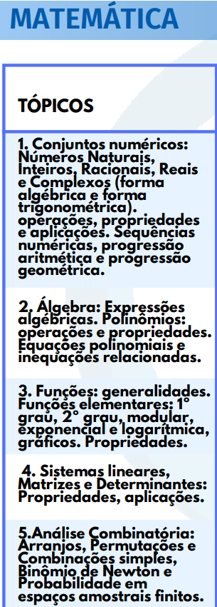
 |  |  | 2 | ÚNICA | Frações | - | Sim | Produzindo | LINK
 |  |  | 3 | 1 | Conjuntos | - | Sim | Produzindo | LINK
 |  |  | 4 | 2 | Conjuntos | - | Sim | Produzindo | LINK
 |  |  | 5 | ÚNICA | Regra de 3 | - | Sim | Produzindo | LINK
 |  |  | 6 | ÚNICA | Sequências | - | Sim | Produzindo | LINK
 |  |  | 7 | 1 | Progressão Aritmética | Teoria | Sim | Produzindo | LINK
 |  |  | 8 | 2 | Progressão Aritmética | Questões | Sim | Produzindo | LINK
 |  |  | 9 | 1 | Progressão Geométrica | Teoria | Sim | Produzindo | LINK
 |  |  | 10 | 2 | Progressão Geométrica | Questões | Sim | Produzindo | LINK

 | 2 | Álgebra: Expressões algébricas. Polinômios: operações e propriedades. Equações polinomiais e inequações relacionadas | 1 | ÚNICA | Razão e Proporção | - | Sim | Produzindo | LINK
 |  |  | 2 | ÚNICA | Equação 1º Grau | - | Sim | Produzindo | LINK
 |  |  | 3 | ÚNICA | Equação 2º Grau | - | Sim | Produzindo | LINK
 |  |  | 4 | 1 | Sistema de Equações | Equações polinomiais | Sim | Produzindo | LINK
 |  |  | 5 | 2 | Sistema de Equações | Equações polinomiais | Sim | Produzindo | LINK
 |  |  | 6 | ÚNICA | Polinômios | - | Sim | Produzindo | LINK

 | 3 | Funções: generalidades. Funções elementares: 1º grau, 2º grau, modular, exponencial e logarítmica, gráficos. Propriedades | 1 | ÚNICA | Função 1º grau | - | Sim | Produzindo | LINK
 |  |  | 2 | ÚNICA | Função 2º grau | - | Sim | Produzindo | LINK
 |  |  | 3 | ÚNICA | Função logarítimica | - | Sim | Produzindo | LINK
 |  |  | 4 | ÚNICA | Função Modular | - | Sim | Produzindo | LINK
 |  |  | 5 | ÚNICA | Função Exponencial | - | Sim | Produzindo | LINK

 | 4 | Sistemas lineares, Matrizes e Determinantes: Propriedades, aplicações | 1 | 1 | Matrizes | Teoria | Sim | Produzindo | LINK
 |  |  | 2 | 2 | Matrizes | Questões | Sim | Produzindo | LINK

 | 5 | Análise Combinatória: Arranjos, Permutações e Combinações simples, Binômio de Newton e Probabilidade em espaços amostrais finitos | 1 | ÚNICA | Probabilidade | Teoria | Sim | Produzindo | LINK
 |  |  | 2 | 1 | Análise Combinatória | Questões | Sim | Produzindo | LINK
 |  |  | 3 | 2 | Análise Combinatória | - | Sim | Produzindo | LINK
 |  |  | 4 | ÚNICA | Binômio de Newton | - | Sim | Produzindo | LINK

 | 6 | Geometria e Medidas: Geometria plana: figuras; geométricas, congruência,; semelhança, perímetro e área. Geometria espacial: paralelismo, perpendicularismo entre retas e planos, áreas e volumes dos sólidos geométricos: prisma, pirâmide, cilindro, cone e esfera. Geometria analítica no plano: retas, circunferência e distâncias | 1 | 1 | Geometria Plana | Teoria | Sim | Produzindo | LINK
 |  |  | 2 | 2 | Geometria Plana | Questões | Sim | Produzindo | LINK
 |  |  | 3 | única | Geometria Espacial | - | Sim | Produzindo | LINK
 |  |  | 4 | única | Geometria Analítica | - | Sim | Produzindo | LINK

 | 7 | Trigonometria: razões trigonométricas, funções, fórmulas de transformações trigonométricas, equações e triângulos | 1 | ÚNICA | Trigonometria | - | Sim | Produzindo | LINK
 | PMBA

 | TÓPICO | ASSUNTO | Nº AULA | PARTE | TÍTULO | SUBTÍTULO | GRAVOU | TEM PDF DO ALUNO? | LINK DO MATERIAL | OBSERVAÇÕES
CFO | CFO |  |  |  |  |  |  |  |  |  | CFO
 | 1 | "Conjuntos numéricos: Números Naturais, Inteiros, Racionais, Reais e Complexos (forma algébrica e forma trigonométrica). Operações, propriedades e aplicações. Sequências numéricas, progressão aritmética e progressão geométrica." |  |  |  |  |  | Produzindo | LINK
 |  |  |  |  |  |  |  | Produzindo | LINK
 |  |  |  |  |  |  |  | Produzindo | LINK
 |  |  |  |  |  |  |  | Produzindo | LINK
 |  |  |  |  |  |  |  | Produzindo | LINK
 |  |  |  |  |  |  |  | Produzindo | LINK
 |  |  |  |  |  |  |  | Produzindo | LINK

 | 2 | Álgebra: Expressões algébricas. Polinômios: operações e propriedades. Equações polinomiais e inequações relacionadas. |  |  |  |  |  | Produzindo | LINK
 |  |  |  |  |  |  |  | Produzindo | LINK
 |  |  |  |  |  |  |  | Produzindo | LINK
 |  |  |  |  |  |  |  | Produzindo | LINK

 | 3 | Funções: generalidades. Funções elementares: 1º grau, 2º grau, modular, exponencial e logarítmica, gráficos. Propriedades. |  |  |  |  |  | Produzindo | LINK
 |  |  |  |  |  |  |  | Produzindo | LINK
 |  |  |  |  |  |  |  | Produzindo | LINK
 |  |  |  |  |  |  |  | Produzindo | LINK
 |  |  |  |  |  |  |  | Produzindo | LINK

 | 4 | Sistemas lineares, Matrizes e Determinantes: Propriedades, aplicações. |  |  |  |  |  | Produzindo | LINK
 |  |  |  |  |  |  |  | Produzindo | LINK

 | 5 | Análise Combinatória: Arranjos, Permutações e Combinações simples, Binômio de Newton e Probabilidade em espaços amostrais finitos. |  |  |  |  |  | Produzindo | LINK
 |  |  |  |  |  |  |  | Produzindo | LINK
 |  |  |  |  |  |  |  | Produzindo | LINK
 |  |  |  |  |  |  |  | Produzindo | LINK

 | 6 | Geometria e Medidas: Geometria plana: figuras geométricas, congruência, semelhança, perímetro e área. Geometria espacial: paralelismo, perpendicularismo entre retas e planos, áreas e volumes dos sólidos geométricos: prisma, pirâmide, cilindro, cone e esfera. Geometria analítica no plano: retas, circunferência e distâncias. |  |  |  |  |  | Produzindo | LINK
 |  |  |  |  |  |  |  | Produzindo | LINK
 |  |  |  |  |  |  |  | Produzindo | LINK
 |  |  |  |  |  |  |  | Produzindo | LINK

 | 7 | Trigonometria: razões trigonométricas, funções, fórmulas de transformações trigonométricas, equações e triângulos. |  |  |  |  |  | Produzindo | LINK

 | 8 | Proporcionalidade e Finanças: Grandezas proporcionais: Porcentagem. Acréscimos e descontos. Juros: Capitalização simples e Capitalização composta. | 1 | ÚNICA | Juros | Simples | Sim | Produzindo
 |  |  | 2 | ÚNICA | Juros | Compostos | Sim | Produzindo
 |  |  | 3 | ÚNICA | Desconto Simples | - | Sim | Produzindo

 | 9 | Tratamento da Informação: Estatística: Estatística descritiva, resolução de problemas, tabelas, medidas de tendência central e medidas de dispersão. Gráficos; estatísticos usuais.

 | 10 | Resolução de problemas envolvendo frações, conjuntos, porcentagens, sequências (com números, com figuras, de palavras).

 | CFO

 | CFO
 | - | Juros | 1 | ÚNICA | Juros | Simples | Sim | Produzindo | LINK
 |  |  | 2 | ÚNICA | Juros | Compostos | Sim | Produzindo | LINK
 | CFO
 | - | Estatística | 1 | ÚNICA | Estatística | média aritmética | Sim | Produzindo | LINK
 |  |  | 2 | ÚNICA | Estatística | mediana e moda | Sim | Produzindo | LINK
 |  |  | 3 | ÚNICA | Estatística | média ponderada | Sim | Produzindo | LINK

 |  | CFO

HISTÓRIA
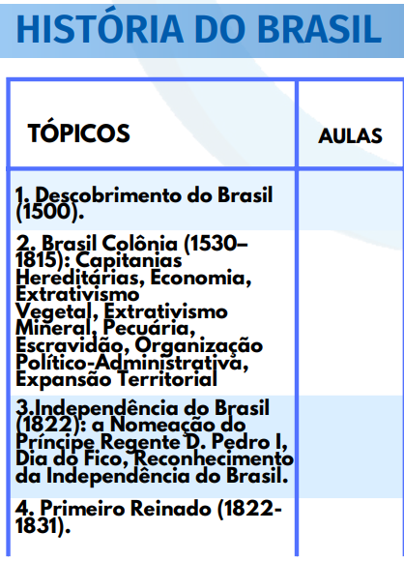
 | TÓPICO | ASSUNTO | Nº AULA | PARTE | TÍTULO | SUBTÍTULO | NOME ARQUIVO NO DRIVE | LINK DRIVE | GRAVOU | TEM PDF DO ALUNO? | LINK DO MATERIAL | OBSERVAÇÕES
SD PMBA 2022 | SD PMBA 2022 |  |  |  |  |  |  |  |  |  |  |  | SD PMBA 2022
 | 1 | Descobrimento do Brasil (1500) | 1 | ÚNICA | Descobrimento do Brasil |  |  |  | Sim | Produzindo | LINK

 | 2 | Brasil Colônia (1530– 1815): Capitanias Hereditárias, Economia, Extrativismo Vegetal, Extrativismo Mineral, Pecuária, Escravidão, Organização Político-Administrativa, Expansão Territorial | 1 | 1 | Brasil Colônia |  |  |  | Sim | Produzindo | LINK
 |  |  | 2 | 2 | Brasil Colônia |  |  |  | Sim | Produzindo
 |  |  | 3 | 3 | Brasil Colônia |  |  |  | Sim | Produzindo
 |  |  | 4 | 4 | Brasil Colônia |  |  |  | Sim | Produzindo
 |  |  | 5 | 5 | Brasil Colônia |  |  |  | Sim | Produzindo
 |  |  | 6 | 6 | Brasil Colônia |  |  |  | Sim | Produzindo
 |  |  | 7 | 7 | Brasil Colônia |  |  |  | Sim | Produzindo
 |  |  | 8 | 8 | Brasil Colônia |  |  |  | Sim | Produzindo
 |  |  | 9 | 9 | Brasil Colônia |  |  |  | Sim | Produzindo
 |  |  | 10 | 10 | Brasil Colônia |  |  |  | Sim | Produzindo

 | 3 | Independência do Brasil (1822): a Nomeação do Príncipe Regente D. Pedro I, Dia do Fico, Reconhecimento da Independência do Brasil | 1 | ÚNICA | Independência do Brasil |  |  |  | Sim | Produzindo | LINK

 | 4 | Primeiro Reinado (1822- 1831) | 1 | ÚNICA | Primeiro Reinado |  |  |  | Sim | Produzindo | LINK

 | 5 | Segundo Reinado (1831- 1840) | 1 | 1 | Segundo Reinado |  |  |  | Sim | Produzindo | LINK
 |  |  | 2 | 2 | Segundo Reinado |  |  |  | Sim | Produzindo
 |  |  | 3 | 3 | Segundo Reinado |  |  |  | Sim | Produzindo

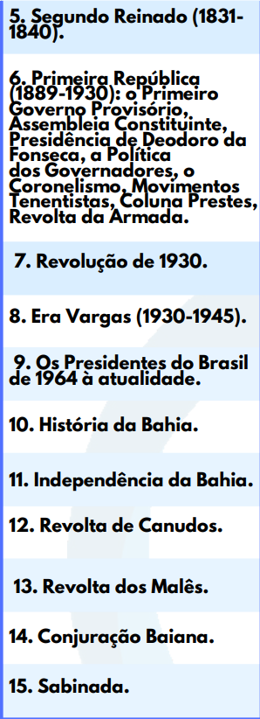
 | 6 | Primeira República (1889-1930): o Primeiro Governo Provisório, Assembleia Constituinte, Presidência de Deodoro da Fonseca, a Política dos Governadores, o Coronelismo, Movimentos Tenentistas, Coluna Prestes, Revolta da Armada | 1 | 1 | Primeira República | República da Espada |  |  | Sim | Produzindo | LINK
 |  |  | 2 | 2 | Primeira República | República Oligárquica |  |  | Sim | Produzindo
 |  |  | 3 | 3 | Primeira República | Economia da República Velha |  |  | Sim | Produzindo
 |  |  | 4 | 4 | Primeira República | Revoltas da Primeira República |  |  | Sim | Produzindo
 |  |  | 5 | 5 | Primeira República | Revolta da Chibata |  |  | Sim | Produzindo
 |  |  | 6 | 6 | Primeira República | Crise da Primeira República |  |  | Sim | Produzindo

 | 7 | Revolução de 1930 | 1 | ÚNICA | Era vargas | Revolução de 30 |  |  | Sim | Produzindo | LINK

 | 8 | Era Vargas (1930-1945) | 1 | 1 | Era vargas | Governo provisorio |  |  | Sim | Produzindo | LINK
 |  |  | 2 | 2 | Era vargas | Governo constitucional |  |  | Sim | Produzindo
 |  |  | 3 | 3 | Era vargas | Estado novo |  |  | Sim | Produzindo
 |  |  | 4 | 4 | Era vargas | Economia + Crise |  |  | Sim | Produzindo

 | 9 | Os Presidentes do Brasil de 1964 à atualidade | 1 | 1 | Os Presidentes do Brasil de 1964 à atualidade | Transição + Dutra + Vargas |  |  | Sim | Produzindo | LINK
 |  |  | 2 | 2 | Os Presidentes do Brasil de 1964 à atualidade | JK + Janio Quadros |  |  | Sim | Produzindo
 |  |  | 3 | 3 | Os Presidentes do Brasil de 1964 à atualidade | João Goulart + Fim do governo |  |  | Sim | Produzindo
 |  |  | 4 | 4 | Os Presidentes do Brasil de 1964 à atualidade | Regime Militar |  |  | Sim | Produzindo
 |  |  | 5 | 5 | Os Presidentes do Brasil de 1964 à atualidade | Regime Militar |  |  | Sim | Produzindo
 |  |  | 6 | 6 | Os Presidentes do Brasil de 1964 à atualidade | Nova República |  |  | Sim | Produzindo
 |  |  | 7 | 7 | Os Presidentes do Brasil de 1964 à atualidade | Nova República |  |  | Sim | Produzindo
 |  |  | 8 | 8 | Os Presidentes do Brasil de 1964 à atualidade | Nova República |  |  | Sim | Produzindo

 | 10 | História da Bahia | 1 | 1 | História da Bahia | Conjuração Baiana |  |  | Sim | Produzindo | LINK
 |  |  | 2 | 2 | História da Bahia | Independência da Bahia |  |  | Sim | Produzindo
 |  |  | 3 | 3 | História da Bahia | Revolta dos Malês |  |  | Sim | Produzindo
 |  |  | 4 | 4 | História da Bahia | Sabinada |  |  | Sim | Produzindo
 |  |  | 5 | 5 | História da Bahia | Revolta de Canudos |  |  | Sim | Produzindo
 | SD PMBA 2022

CFO PMBA 2024 | CFO PMBA 2024 |  |  |  |  |  |  |  |  |  |  |  | CFO PMBA 2024
 | 1 | Brasil Colônia

 | 1.1 | Povos indígenas brasileiros

 | 1.2 | Período pré-colonial | 1 | 1

 | 1.3 | Período colonial | 1 | 1

 | 1.4 | Consolidação territorial | 1 | 1

 | 1.5 | Rebeliões nativistas

 | 1.6 | Movimentos pró-independência do Brasil

 | 2 | Brasil império (Período joanino, Independência do Brasil, Primeiro Reinado, Período Regencial, Segundo Reinado)

 | 3 | Brasil República

 | 3.1 | República Velha

 | 3.2 | Era Vargas

 | 3.3 | República Populista

 | 3.4 | Nova República

 | 4 | História da Bahia

 | 4.1 | Independência da Bahia

 | 4.2 | Revolta de Canudos

 | CFO

 | - | Antiguidade | 1 | única | Antiguidade | Pré-História |  |  | Sim | Produzindo | LINK
 |  |  | 2 | única | Antiguidade | Primeiras Civilizações |  |  | Sim | Produzindo
 |  |  | 3 | única | Antiguidade | Mesopotâmia e Egito |  |  | Sim | Produzindo
 |  |  | 4 | única | Antiguidade | India e China |  |  | Sim | Produzindo
 |  |  | 5 | única | Antiguidade | Fenícios |  |  | Sim | Produzindo
 |  |  | 6 | única | Antiguidade | Hebreus |  |  | Sim | Produzindo
 |  |  | 7 | única | Antiguidade | Persas |  |  | Sim | Produzindo

CBMBA 2022 | CBMBA 2022 |  |  |  |  |  |  |  |  |  |  |  | CBMBA 2022
 |  |  |  |  |  |  |  |  |  |  | LINK
 |  |  |  |  |  |  |  |  |  |  | LINK
 |  |  |  |  |  |  |  |  |  |  | LINK
 |  |  |  |  |  |  |  |  |  |  | LINK

 |  |  |  |  |  |  |  |  |  |  | LINK
 |  |  |  |  |  |  |  |  |  |  | LINK

 |  |  |  |  |  |  |  |  |  |  | LINK
 |  |  |  |  |  |  |  |  |  |  | LINK
 |  |  |  |  |  |  |  |  |  |  | LINK
 |  |  |  |  |  |  |  |  |  |  | LINK

 |  |  |  |  |  |  |  |  |  |  | LINK
 |  |  |  |  |  |  |  |  |  |  | LINK
 |  |  |  |  |  |  |  |  |  |  | LINK

 |  |  |  |  |  |  |  |  |  |  | LINK
 |  |  |  |  |  |  |  |  |  |  | LINK
 |  |  |  |  |  |  |  |  |  |  | LINK
 |  |  |  |  |  |  |  |  |  |  | LINK

 |  |  |  |  |  |  |  |  |  |  | LINK
 |  |  |  |  |  |  |  |  |  |  | LINK
 |  |  |  |  |  |  |  |  |  |  | LINK

 |  |  |  |  |  |  |  |  |  |  | LINK
 |  |  |  |  |  |  |  |  |  |  | LINK
 |  |  |  |  |  |  |  |  |  |  | LINK
 |  |  |  |  |  |  |  |  |  |  | LINK
 |  |  |  |  |  |  |  |  |  |  | LINK
 |  |  |  |  |  |  |  |  |  |  | LINK
 |  |  |  |  |  |  |  |  |  |  | LINK

 |  |  |  |  |  |  |  |  |  |  | LINK
 |  |  |  |  |  |  |  |  |  |  | LINK
 |  |  |  |  |  |  |  |  |  |  | LINK
 |  |  |  |  |  |  |  |  |  |  | LINK
 |  |  |  |  |  |  |  |  |  |  | LINK

 |  |  |  |  |  |  |  |  |  |  | LINK
 |  |  |  |  |  |  |  |  |  |  | LINK
 |  |  |  |  |  |  |  |  |  |  | LINK
 |  |  |  |  |  |  |  |  |  |  | LINK
 |  |  |  |  |  |  |  |  |  |  | LINK
 |  |  |  |  |  |  |  |  |  |  | LINK
 |  |  |  |  |  |  |  |  |  |  | LINK
 |  |  |  |  |  |  |  |  |  |  | LINK

 |  |  |  |  |  |  |  |  |  |  | LINK
 |  |  |  |  |  |  |  |  |  |  | LINK
 |  |  |  |  |  |  |  |  |  |  | LINK
 |  |  |  |  |  |  |  |  |  |  | LINK

 |  |  |  |  |  |  |  |  |  |  | LINK
 |  |  |  |  |  |  |  |  |  |  | LINK

 | CBMBA 2022

SARGENTO PMBA 2023 | SARGENTO PMBA 2023 |  |  |  |  |  |  |  |  |  |  |  | SARGENTO PMBA 2023
 | 1 | Brasil Colônia |  |  |  |  |  |  |  |  | LINK
 |  |  |  |  |  |  |  |  |  |  | LINK
 |  |  |  |  |  |  |  |  |  |  | LINK
 |  |  |  |  |  |  |  |  |  |  | LINK

 | 1.1 | Povos indígenas brasileiros |  |  |  |  |  |  |  |  | LINK
 |  |  |  |  |  |  |  |  |  |  | LINK

 | 1.2 | Período pré-colonial |  |  |  |  |  |  |  |  | LINK
 |  |  |  |  |  |  |  |  |  |  | LINK
 |  |  |  |  |  |  |  |  |  |  | LINK
 |  |  |  |  |  |  |  |  |  |  | LINK

 | 1.3 | Período colonial |  |  |  |  |  |  |  |  | LINK
 |  |  |  |  |  |  |  |  |  |  | LINK
 |  |  |  |  |  |  |  |  |  |  | LINK

 | 1.4 | Consolidação territorial |  |  |  |  |  |  |  |  | LINK
 |  |  |  |  |  |  |  |  |  |  | LINK
 |  |  |  |  |  |  |  |  |  |  | LINK
 |  |  |  |  |  |  |  |  |  |  | LINK

 | 1.5 | Rebeliões nativistas |  |  |  |  |  |  |  |  | LINK
 |  |  |  |  |  |  |  |  |  |  | LINK
 |  |  |  |  |  |  |  |  |  |  | LINK

 | 1.6 | Movimentos pró-independência do Brasil |  |  |  |  |  |  |  |  | LINK
 |  |  |  |  |  |  |  |  |  |  | LINK
 |  |  |  |  |  |  |  |  |  |  | LINK
 |  |  |  |  |  |  |  |  |  |  | LINK
 |  |  |  |  |  |  |  |  |  |  | LINK
 |  |  |  |  |  |  |  |  |  |  | LINK
 |  |  |  |  |  |  |  |  |  |  | LINK

 | 2 | Brasil império (Período joanino, Independência do Brasil, Primeiro Reinado, Período Regencial, Segundo Reinado) |  |  |  |  |  |  |  |  | LINK
 |  |  |  |  |  |  |  |  |  |  | LINK
 |  |  |  |  |  |  |  |  |  |  | LINK
 |  |  |  |  |  |  |  |  |  |  | LINK
 |  |  |  |  |  |  |  |  |  |  | LINK

 | 3 | Brasil República |  |  |  |  |  |  |  |  | LINK
 |  |  |  |  |  |  |  |  |  |  | LINK
 |  |  |  |  |  |  |  |  |  |  | LINK
 |  |  |  |  |  |  |  |  |  |  | LINK
 |  |  |  |  |  |  |  |  |  |  | LINK
 |  |  |  |  |  |  |  |  |  |  | LINK
 |  |  |  |  |  |  |  |  |  |  | LINK
 |  |  |  |  |  |  |  |  |  |  | LINK

 | 3.1 | República Velha |  |  |  |  |  |  |  |  | LINK
 |  |  |  |  |  |  |  |  |  |  | LINK
 |  |  |  |  |  |  |  |  |  |  | LINK
 |  |  |  |  |  |  |  |  |  |  | LINK

 | 3.2 | Era Varga |  |  |  |  |  |  |  |  | LINK
 |  |  |  |  |  |  |  |  |  |  | LINK

 | 3.3 | República Populista |  |  |  |  |  |  |  |  | LINK
 |  |  |  |  |  |  |  |  |  |  | LINK

 | 3.4 | Nova República |  |  |  |  |  |  |  |  | LINK
 |  |  |  |  |  |  |  |  |  |  | LINK
 |  |  |  |  |  |  |  |  |  |  | LINK

 | 4 | História da Bahia |  |  |  |  |  |  |  |  | LINK
 |  |  |  |  |  |  |  |  |  |  | LINK
 |  |  |  |  |  |  |  |  |  |  | LINK

 | 4.1 | Independência da Bahia |  |  |  |  |  |  |  |  | LINK
 |  |  |  |  |  |  |  |  |  |  | LINK
 |  |  |  |  |  |  |  |  |  |  | LINK

 | 4.2 | Revolta de Canudos

 | SARGENTO PMBA 2023

INVESTIGADOR PCBA 2026 | INVESTIGADOR PCBA 2026 |  |  |  |  |  |  |  |  |  |  |  | INVESTIGADOR PCBA 2026
 |  |  |  |  |  |  |  |  |  |  | LINK
 |  |  |  |  |  |  |  |  |  |  | LINK
 |  |  |  |  |  |  |  |  |  |  | LINK
 |  |  |  |  |  |  |  |  |  |  | LINK

 |  |  |  |  |  |  |  |  |  |  | LINK
 |  |  |  |  |  |  |  |  |  |  | LINK

 |  |  |  |  |  |  |  |  |  |  | LINK
 |  |  |  |  |  |  |  |  |  |  | LINK
 |  |  |  |  |  |  |  |  |  |  | LINK
 |  |  |  |  |  |  |  |  |  |  | LINK

 |  |  |  |  |  |  |  |  |  |  | LINK
 |  |  |  |  |  |  |  |  |  |  | LINK
 |  |  |  |  |  |  |  |  |  |  | LINK
 |  |  |  |  |  |  |  |  |  |  | LINK
 |  |  |  |  |  |  |  |  |  |  | LINK
 |  |  |  |  |  |  |  |  |  |  | LINK

 |  |  |  |  |  |  |  |  |  |  | LINK
 |  |  |  |  |  |  |  |  |  |  | LINK
 |  |  |  |  |  |  |  |  |  |  | LINK
 |  |  |  |  |  |  |  |  |  |  | LINK

 |  |  |  |  |  |  |  |  |  |  | LINK
 |  |  |  |  |  |  |  |  |  |  | LINK
 |  |  |  |  |  |  |  |  |  |  | LINK

 |  |  |  |  |  |  |  |  |  |  | LINK
 |  |  |  |  |  |  |  |  |  |  | LINK
 |  |  |  |  |  |  |  |  |  |  | LINK
 |  |  |  |  |  |  |  |  |  |  | LINK
 |  |  |  |  |  |  |  |  |  |  | LINK
 |  |  |  |  |  |  |  |  |  |  | LINK
 |  |  |  |  |  |  |  |  |  |  | LINK

 |  |  |  |  |  |  |  |  |  |  | LINK
 |  |  |  |  |  |  |  |  |  |  | LINK
 |  |  |  |  |  |  |  |  |  |  | LINK
 |  |  |  |  |  |  |  |  |  |  | LINK
 |  |  |  |  |  |  |  |  |  |  | LINK

 |  |  |  |  |  |  |  |  |  |  | LINK
 |  |  |  |  |  |  |  |  |  |  | LINK
 |  |  |  |  |  |  |  |  |  |  | LINK
 |  |  |  |  |  |  |  |  |  |  | LINK
 |  |  |  |  |  |  |  |  |  |  | LINK
 |  |  |  |  |  |  |  |  |  |  | LINK
 |  |  |  |  |  |  |  |  |  |  | LINK
 |  |  |  |  |  |  |  |  |  |  | LINK

 |  |  |  |  |  |  |  |  |  |  | LINK
 |  |  |  |  |  |  |  |  |  |  | LINK
 |  |  |  |  |  |  |  |  |  |  | LINK
 |  |  |  |  |  |  |  |  |  |  | LINK
 | INVESTIGADOR PCBA 2026

INFORMÁTICA
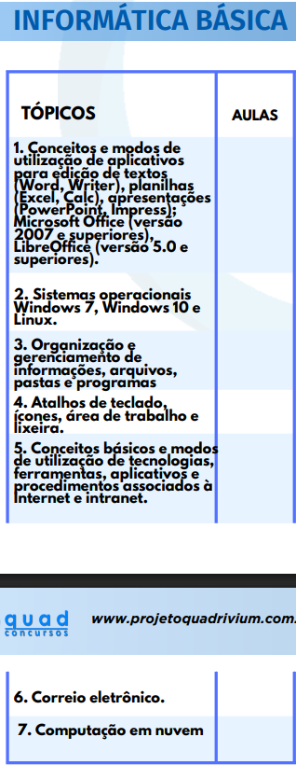
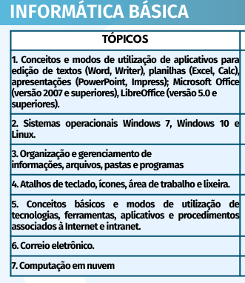
 | TÓPICO | ASSUNTO | Nº AULA | PARTE | TÍTULO | SUBTÍTULO | NOME ARQUIVO NO DRIVE | LINK DRIVE | GRAVOU | TEM PDF DO ALUNO? | LINK DO MATERIAL | OBSERVAÇÕES
SD PMBA | SD PMBA |  |  |  |  |  |  |  |  |  |  |  | SD PMBA
 | 1 | Conceitos e modos de utilização de aplicativos para edição de textos (Word, Writer), planilhas (Excel, Calc), apresentações (PowerPoint, Impress); Microsoft Office (versão 2007 e superiores), LibreOffice (versão 5.0 e superiores) | 1 | 1 | Office e LibreOffice | - |  |  | Sim | Produzindo | LINK
 |  |  | 2 | 2 | Office e LibreOffice | - |  |  | Sim |  | LINK
 |  |  | 3 | 3 | Office e LibreOffice | - |  |  | Sim |  | LINK

 | 2 | Sistemas operacionais Windows 7, Windows 10 e Linux | 1 | 1 | Sistemas operacionais | Introdução |  |  | Sim | Produzindo | LINK
 |  |  | 2 | 2 | Sistemas operacionais | Windows |  |  | Sim | Produzindo | LINK
 |  |  | 3 | 3 | Sistemas operacionais | Windows |  |  | Sim | Produzindo | LINK

 |  |  | 4 | 1 | Sistemas operacionais | Linux |  |  | Sim | Produzindo | LINK
 |  |  | 5 | 2 | Sistemas operacionais | Linux |  |  | Sim | Produzindo | LINK
 |  |  | 6 | 3 | Sistemas operacionais | Linux |  |  | Sim | Produzindo | LINK
 | -
 | 3 | Organização e gerenciamento de informações, arquivos, pastas e programas | 1 | 1 |  |  |  |  |  |  | LINK
 | -
 | 4 | Atalhos de teclado, ícones, área de trabalho e lixeira | 1 | 1 |  |  |  |  |  |  | LINK
 | -
 | 5 | Conceitos básicos e modos de utilização de tecnologias, ferramentas, aplicativos e procedimentos associados à Internet e intranet | 1 | 1 | Redes de Computadores | Conceitos |  |  | Sim | Produzindo | LINK
 |  |  | 2 | 2 | Redes de Computadores | Topologia de Redes |  |  | Sim |  | LINK
 |  |  | 3 | 3 | Redes de Computadores | Tipos de Rede |  |  | Sim |  | LINK
 |  |  | 4 | 4 | Redes de Computadores | Classificações (internet, intra net e extranet) |  |  | Sim |  | LINK
 | -
 | 6 | Correio eletrônico | 1 | 1 | Correio eletrônico | - |  |  | Sim | Produzindo | LINK
 |  |  | 2 | 2 | Correio eletrônico | - |  |  | Sim |  | LINK
 |  |  | 3 | 3 | Correio eletrônico | - |  |  | Sim |  | LINK
 | -
 | 7 | Computação em nuvem | 1 | 1 | Computação em nuvem | - |  |  | Sim | Produzindo | LINK
 |  |  | 2 | 2 | Computação em nuvem | - |  |  | Sim |  | LINK
 | SD PMBA

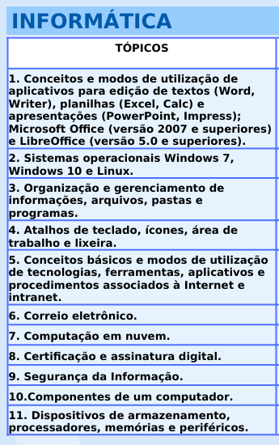
CFO | CFO |  |  |  |  |  |  |  |  |  |  |  | CFO
 | 1 | Conceitos e modos de utilização de aplicativos para edição de textos (Word, Writer), planilhas (Excel, Calc) e apresentações (PowerPoint, Impress); Microsoft Office (versão 2007 e superiores) e LibreOffice (versão 5.0 e superiores). | 1 | 1 | Office e LibreOffice | - |  |  | Sim | Produzindo | LINK
 |  |  | 2 | 2 | Office e LibreOffice | - |  |  | Sim |  | LINK
 |  |  | 3 | 3 | Office e LibreOffice | - |  |  | Sim |  | LINK
 | -
 | 2 | Sistemas operacionais Windows 7, Windows 10 e Linux. | 1 | 1 | Sistemas operacionais | Introdução |  |  | Sim | Produzindo | LINK
 |  |  | 2 | 2 | Sistemas operacionais | Windows |  |  | Sim | Produzindo | LINK
 |  |  | 3 | 3 | Sistemas operacionais | Windows |  |  | Sim | Produzindo | LINK

 |  |  | 4 | 1 | Sistemas operacionais | Linux |  |  | Sim | Produzindo | LINK
 |  |  | 5 | 2 | Sistemas operacionais | Linux |  |  | Sim | Produzindo | LINK
 |  |  | 6 | 3 | Sistemas operacionais | Linux |  |  | Sim | Produzindo | LINK
 | -
 | 3 | Organização e gerenciamento de informações, arquivos, pastas e programas.

 | -
 | 4 | Atalhos de teclado, ícones, área de trabalho e lixeira.

 | -
 | 5 | Conceitos básicos e modos de utilização de tecnologias, ferramentas, aplicativos e procedimentos associados à Internet e intranet. | 1 | 1 | Redes de Computadores | Conceitos |  |  | Sim | Produzindo | LINK
 |  |  | 2 | 2 | Redes de Computadores | Topologia de Redes |  |  | Sim |  | LINK
 |  |  | 3 | 3 | Redes de Computadores | Tipos de Rede |  |  | Sim |  | LINK
 |  |  | 4 | 4 | Redes de Computadores | Classificações (internet, intra net e extranet) |  |  | Sim |  | LINK
 | -
 | 6 | Correio eletrônico. | 1 | 1 | Correio eletrônico | - |  |  | Sim | Produzindo | LINK
 |  |  | 2 | 2 | Correio eletrônico | - |  |  | Sim |  | LINK
 |  |  | 3 | 3 | Correio eletrônico | - |  |  | Sim |  | LINK

 | 7 | Computação em nuvem | 1 | 1 | Computação em nuvem | - |  |  | Sim | Produzindo | LINK
 |  |  | 2 | 2 | Computação em nuvem | - |  |  | Sim |  | LINK
 | -
 | 8 | Certificação e assinatura digital.

 | -
 | 9 | Segurança da Informação. | 1 | 1 | Segurança da Informação | - |  |  | Sim | Produzindo | LINK
 |  |  | 2 | 2 | Segurança da Informação | Malwares |  |  | Sim | Produzindo | LINK
 |  |  | 3 | 3 | Segurança da Informação | Backup |  |  | Sim | Produzindo | LINK
 | -
 | 10 | Componentes de um computador. | 1 | 1 | Hardware |  |  |  | Sim | Produzindo | LINK
 |  |  | 2 | 2 | Hardware |  |  |  | Sim | Produzindo | LINK
 | -
 | 11 | Dispositivos de armazenamento, processadores, memórias e periféricos

 | CFO

 | CFO
 | - | Hardware | 1 | 1 | Hardware |  |  |  | Sim | Produzindo | LINK |  |  | Hardware está no tópico 10
 |  |  | 2 | 2 | Hardware |  |  |  | Sim | Produzindo | LINK

CBMBA 2022 | CBMBA 2022 |  |  |  |  |  |  |  |  |  |  |  | CBMBA 2022

 | 1 | Conceitos e modos de utilização de aplicativos para edição de textos (Word, Writer), planilhas (Excel, Calc), apresentações (PowerPoint, Impress); Microsoft Office (versão 2007 e superiores), LibreOffice (versão 5.0 e superiores). |  |  |  |  |  |  |  |  | LINK
 |  |  |  |  |  |  |  |  |  |  | LINK
 |  |  |  |  |  |  |  |  |  |  | LINK
 |  |  |  |  |  |  |  |  |  |  | LINK

 | 2 | Sistemas operacionais Windows 7, Windows 10 e Linux |  |  |  |  |  |  |  |  | LINK
 |  |  |  |  |  |  |  |  |  |  | LINK

 | 3 | Organização e gerenciamento de informações, arquivos, pastas e programas |  |  |  |  |  |  |  |  | LINK
 |  |  |  |  |  |  |  |  |  |  | LINK
 |  |  |  |  |  |  |  |  |  |  | LINK
 |  |  |  |  |  |  |  |  |  |  | LINK

 | 4 | Atalhos de teclado, ícones, área de trabalho e lixeira. |  |  |  |  |  |  |  |  | LINK
 |  |  |  |  |  |  |  |  |  |  | LINK
 |  |  |  |  |  |  |  |  |  |  | LINK

 | 5 | Conceitos básicos e modos de utilização de tecnologias, ferramentas, aplicativos e procedimentos associados à Internet e intranet. |  |  |  |  |  |  |  |  | LINK
 |  |  |  |  |  |  |  |  |  |  | LINK
 |  |  |  |  |  |  |  |  |  |  | LINK
 |  |  |  |  |  |  |  |  |  |  | LINK

 | 6 | Correio eletrônico |  |  |  |  |  |  |  |  | LINK
 |  |  |  |  |  |  |  |  |  |  | LINK
 |  |  |  |  |  |  |  |  |  |  | LINK

 | 7 | Computação em nuvem |  |  |  |  |  |  |  |  | LINK
 |  |  |  |  |  |  |  |  |  |  | LINK
 |  |  |  |  |  |  |  |  |  |  | LINK
 |  |  |  |  |  |  |  |  |  |  | LINK
 |  |  |  |  |  |  |  |  |  |  | LINK
 |  |  |  |  |  |  |  |  |  |  | LINK
 |  |  |  |  |  |  |  |  |  |  | LINK

 | CBMBA 2022

SARGENTO PMBA 2023 | SARGENTO PMBA 2023 |  |  |  |  |  |  |  |  |  |  |  | SARGENTO PMBA 2023
 |  |  |  |  |  |  |  |  |  |  | LINK
 |  |  |  |  |  |  |  |  |  |  | LINK
 |  |  |  |  |  |  |  |  |  |  | LINK
 |  |  |  |  |  |  |  |  |  |  | LINK

 |  |  |  |  |  |  |  |  |  |  | LINK
 |  |  |  |  |  |  |  |  |  |  | LINK

 |  |  |  |  |  |  |  |  |  |  | LINK
 |  |  |  |  |  |  |  |  |  |  | LINK
 |  |  |  |  |  |  |  |  |  |  | LINK
 |  |  |  |  |  |  |  |  |  |  | LINK

 |  |  |  |  |  |  |  |  |  |  | LINK
 |  |  |  |  |  |  |  |  |  |  | LINK
 |  |  |  |  |  |  |  |  |  |  | LINK

 |  |  |  |  |  |  |  |  |  |  | LINK
 |  |  |  |  |  |  |  |  |  |  | LINK
 |  |  |  |  |  |  |  |  |  |  | LINK
 |  |  |  |  |  |  |  |  |  |  | LINK

 |  |  |  |  |  |  |  |  |  |  | LINK
 |  |  |  |  |  |  |  |  |  |  | LINK
 |  |  |  |  |  |  |  |  |  |  | LINK

 |  |  |  |  |  |  |  |  |  |  | LINK
 |  |  |  |  |  |  |  |  |  |  | LINK
 |  |  |  |  |  |  |  |  |  |  | LINK
 |  |  |  |  |  |  |  |  |  |  | LINK
 |  |  |  |  |  |  |  |  |  |  | LINK
 |  |  |  |  |  |  |  |  |  |  | LINK
 |  |  |  |  |  |  |  |  |  |  | LINK

 |  |  |  |  |  |  |  |  |  |  | LINK
 |  |  |  |  |  |  |  |  |  |  | LINK
 |  |  |  |  |  |  |  |  |  |  | LINK
 |  |  |  |  |  |  |  |  |  |  | LINK
 |  |  |  |  |  |  |  |  |  |  | LINK

 |  |  |  |  |  |  |  |  |  |  | LINK
 |  |  |  |  |  |  |  |  |  |  | LINK
 |  |  |  |  |  |  |  |  |  |  | LINK
 |  |  |  |  |  |  |  |  |  |  | LINK
 |  |  |  |  |  |  |  |  |  |  | LINK
 |  |  |  |  |  |  |  |  |  |  | LINK
 |  |  |  |  |  |  |  |  |  |  | LINK
 |  |  |  |  |  |  |  |  |  |  | LINK

 |  |  |  |  |  |  |  |  |  |  | LINK
 |  |  |  |  |  |  |  |  |  |  | LINK
 |  |  |  |  |  |  |  |  |  |  | LINK
 |  |  |  |  |  |  |  |  |  |  | LINK

 |  |  |  |  |  |  |  |  |  |  | LINK
 |  |  |  |  |  |  |  |  |  |  | LINK

 |  |  |  |  |  |  |  |  |  |  | LINK
 |  |  |  |  |  |  |  |  |  |  | LINK

 |  |  |  |  |  |  |  |  |  |  | LINK
 | SARGENTO PMBA 2023

INVESTIGADOR PCBA 2026 | INVESTIGADOR PCBA 2026 |  |  |  |  |  |  |  |  |  |  |  | INVESTIGADOR PCBA 2026
 |  |  |  |  |  |  |  |  |  |  | LINK
 |  |  |  |  |  |  |  |  |  |  | LINK
 |  |  |  |  |  |  |  |  |  |  | LINK
 |  |  |  |  |  |  |  |  |  |  | LINK

 |  |  |  |  |  |  |  |  |  |  | LINK
 |  |  |  |  |  |  |  |  |  |  | LINK

 |  |  |  |  |  |  |  |  |  |  | LINK
 |  |  |  |  |  |  |  |  |  |  | LINK
 |  |  |  |  |  |  |  |  |  |  | LINK
 |  |  |  |  |  |  |  |  |  |  | LINK

 |  |  |  |  |  |  |  |  |  |  | LINK
 |  |  |  |  |  |  |  |  |  |  | LINK
 |  |  |  |  |  |  |  |  |  |  | LINK
 |  |  |  |  |  |  |  |  |  |  | LINK
 |  |  |  |  |  |  |  |  |  |  | LINK
 |  |  |  |  |  |  |  |  |  |  | LINK

 |  |  |  |  |  |  |  |  |  |  | LINK
 |  |  |  |  |  |  |  |  |  |  | LINK
 |  |  |  |  |  |  |  |  |  |  | LINK
 |  |  |  |  |  |  |  |  |  |  | LINK

 |  |  |  |  |  |  |  |  |  |  | LINK
 |  |  |  |  |  |  |  |  |  |  | LINK
 |  |  |  |  |  |  |  |  |  |  | LINK

 |  |  |  |  |  |  |  |  |  |  | LINK
 |  |  |  |  |  |  |  |  |  |  | LINK
 |  |  |  |  |  |  |  |  |  |  | LINK
 |  |  |  |  |  |  |  |  |  |  | LINK
 |  |  |  |  |  |  |  |  |  |  | LINK
 |  |  |  |  |  |  |  |  |  |  | LINK
 |  |  |  |  |  |  |  |  |  |  | LINK

 |  |  |  |  |  |  |  |  |  |  | LINK
 |  |  |  |  |  |  |  |  |  |  | LINK
 |  |  |  |  |  |  |  |  |  |  | LINK
 |  |  |  |  |  |  |  |  |  |  | LINK
 |  |  |  |  |  |  |  |  |  |  | LINK

 |  |  |  |  |  |  |  |  |  |  | LINK
 |  |  |  |  |  |  |  |  |  |  | LINK
 |  |  |  |  |  |  |  |  |  |  | LINK
 |  |  |  |  |  |  |  |  |  |  | LINK
 |  |  |  |  |  |  |  |  |  |  | LINK
 |  |  |  |  |  |  |  |  |  |  | LINK
 |  |  |  |  |  |  |  |  |  |  | LINK
 |  |  |  |  |  |  |  |  |  |  | LINK

 |  |  |  |  |  |  |  |  |  |  | LINK
 |  |  |  |  |  |  |  |  |  |  | LINK
 |  |  |  |  |  |  |  |  |  |  | LINK
 |  |  |  |  |  |  |  |  |  |  | LINK
 | INVESTIGADOR PCBA 2026

 |  |  |  |  |  |  |  |  |  | TEM PDF DO ALUNO? | LINK DO MATERIAL
 |  |  |  |  |  |  |  |  |  | Sim
 |  |  |  |  |  |  |  |  |  | Sim
 |  |  |  |  |  |  |  |  |  | Sim
 |  |  |  |  |  |  |  |  |  | Sim
 |  |  |  |  |  |  |  |  |  | Sim

 |  |  |  |  |  |  |  |  |  | TEM PDF DO ALUNO? | LINK DO MATERIAL
 |  |  |  |  |  |  |  |  |  | Sim
 |  |  |  |  |  |  |  |  |  | Sim
 |  |  |  |  |  |  |  |  |  | Sim
 |  |  |  |  |  |  |  |  |  | Sim
 |  |  |  |  |  |  |  |  |  | Sim

 |  |  |  |  |  |  |  |  |  | TEM PDF DO ALUNO? | LINK DO MATERIAL
 |  |  |  |  |  |  |  |  |  | Sim
 |  |  |  |  |  |  |  |  |  | Sim
 |  |  |  |  |  |  |  |  |  | Sim
 |  |  |  |  |  |  |  |  |  | Sim
 |  |  |  |  |  |  |  |  |  | Sim

D. PENAL MILITAR
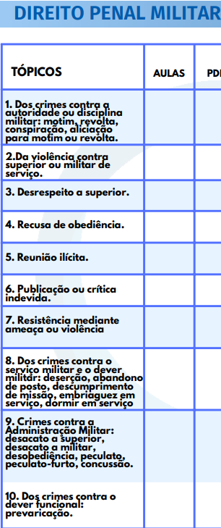
TÓPICO | ASSUNTO | Nº AULA | PARTE | TÍTULO | SUBTÍTULO | GRAVOU | TEM PDF DO ALUNO? | LINK DO MATERIAL | OBSERVAÇÕES
1 | Dos crimes contra a autoridade ou disciplina militar: motim, revolta, conspiração, aliciação para motim ou revolta | 1 | 1 | Dos crimes contra a autoridade ou disciplina militar | - | Sim | Produzindo | LINK
 |  | 2 | 2 | Dos crimes contra a autoridade ou disciplina militar | - | Sim | Produzindo | LINK
 |  | 3 | 3 | Dos crimes contra a autoridade ou disciplina militar | - | Sim | Produzindo | LINK
 |  | 4 | 4 | Dos crimes contra a autoridade ou disciplina militar | - | Sim | Produzindo | LINK
 |  | 5 | 5 | Dos crimes contra a autoridade ou disciplina militar | - | Sim | Produzindo | LINK

2 | Da violência contra superior ou militar de serviço | 1 | 1
 |  | 2 | 2

3 | Desrespeito a superior | 1 | 1
 |  | 2 | 2

4 | Recusa de obediência | 1 | 1

5 | Reunião ilícita | 1 | 1
 |  | 2 | 2

6 | Publicação ou crítica indevida | 1 | 1

7 | Resistência mediante ameaça ou violência | 1 | 1
 |  | 2 | 2

8 | Dos crimes contra o serviço militar e o dever militar: deserção, abandono de posto, descumprimento de missão, embriaguez em serviço, dormir em serviço | 1 | ÚNICA | Dos crimes contra o serviço militar e o dever militar | - | Sim | Produzindo | LINK

9 | Crimes contra a Administração Militar: desacato a superior, desacato a militar, desobediência, peculato, peculato-furto, concussão | 1 | 1 | Crimes contra a Administração Militar | - | Sim | Produzindo
 |  | 2 | 2 | Crimes contra a Administração Militar | - | Sim | Produzindo

10 | Dos crimes contra o dever funcional: prevaricação | 1 | 1
 |  | 2 | 2

D. PENAL
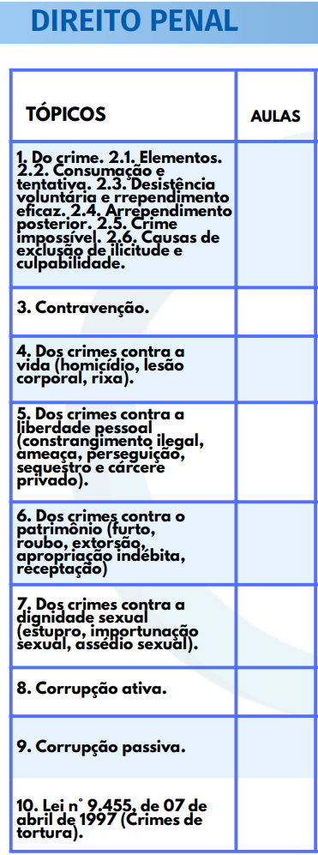
 | TÓPICO | ASSUNTO | Nº AULA | PARTE | TÍTULO | SUBTÍTULO | GRAVOU | TEM PDF DO ALUNO? | LINK DO MATERIAL | OBSERVAÇÕES
PMBA | PMBA |  |  |  |  |  |  |  |  |  | PMBA
 | 1 | Do crime | 1 | única | DO CRIME | Crime consumado e tentado | Sim | Produzindo | LINK
 |  |  | 2 | única | DO CRIME | Crime impossível | Sim | Produzindo
 |  |  | 3 | única | DO CRIME | Desistência voluntária, eficaz e posterior | Sim | Produzindo
 |  |  | 4 | única | DO CRIME | Dolo e culpa | Sim | Produzindo

 | 2.1 | Elementos | 1 | 1

 | 2.2 | Consumação e tentativa | 1 | 1

 | 2.3 | Desistência voluntária e rrependimento eficaz | 1 | 1

 | 2.4 | Arrependimento posterior | 1 | 1

 | 2.5 | Crime impossível | 1 | 1

 | 2.6 | Causas de exclusão de ilicitude e culpabilidade | 1 | 1 | Excludente de Ilicitude | - | Sim | Produzindo | LINK
 |  |  | 2 | 2 | Excludente de Ilicitude | - | Sim
 |  |  | 3 | 3 | Excludente de Ilicitude | - | Sim

 |  |  | 1 | 1 | Culpabilidade e Excludente de Culpabilidade | - | Sim | Produzindo | LINK
 |  |  | 2 | 2 | Culpabilidade e Excludente de Culpabilidade | - | Sim
 |  |  | 3 | 3 | Culpabilidade e Excludente de Culpabilidade | - | Sim

 | 3 | Contravenção | 1 | 1 | Contravenções | Parte Geral | Sim | Produzindo | LINK
 |  |  | 2 | 2 | Contravenções | Parte Especial | Sim

 | 4 | Dos crimes contra a vida (homicídio, lesão corporal, rixa) | 1 | única | Crimes contra a vida | Homicídio Simples | Sim | Produzindo | LINK
 |  |  | 2 | 1 | Crimes contra a vida | Homicídio Qualificado | Sim | Produzindo
 |  |  | 3 | 2 | Crimes contra a vida | Homicídio Qualificado | Sim | Produzindo
 |  |  | 4 | única | Crimes contra a vida | Homicídio Culposo e Feminicídio | Sim | Produzindo
 |  |  | 5 | 1 | Crimes contra a vida | Questões de fixação | Sim | Produzindo
 |  |  | 6 | 2 | Crimes contra a vida | Questões de fixação | Sim | Produzindo
 |  |  | 1 | única | Crimes contra a vida | Lesão Corporal | Sim | Produzindo
 |  |  | 2 | única | Crimes contra a vida | Lesão Corporal | Sim | Produzindo
 |  |  | 3 | única | Crimes contra a vida | Lesão corporal seguida de morte | Sim | Produzindo
 |  |  | 4 | única | Crimes contra a vida | Violência doméstica | Sim | Produzindo

 | 5 | Dos crimes contra a liberdade pessoal (constrangimento ilegal, ameaça, perseguição, sequestro e cárcere privado) | 1 | 1 | Crimes contra a liberdade pessoal | Ameaça | Sim | Produzindo | LINK
 |  |  | 2 | 2 | Crimes contra a liberdade pessoal | Perseguição | Sim | Produzindo
 |  |  | 3 | 3 | Crimes contra a liberdade pessoal | Perseguição | Sim | Produzindo
 |  |  | 4 | 4 | Crimes contra a liberdade pessoal | Sequestro e cárcere privado | Sim | Produzindo
 |  |  | 5 | 5 | Crimes contra a liberdade pessoal | Constrangimento ilegal | Sim | Produzindo

 | 6 | Dos crimes contra o patrimônio (furto, roubo, extorsão, apropriação indébita, receptação) | 1 | 1 | Crimes contra o patrimônio | Furto | Sim | Produzindo | LINK
 |  |  | 2 | 2 | Crimes contra o patrimônio | Furto | Sim | Produzindo
 |  |  | 3 | única | Crimes contra o patrimônio | Apropriação indébita | Sim | Produzindo
 |  |  | 4 | 1 | Crimes contra o patrimônio | Roubo | Sim | Produzindo
 |  |  | 5 | 2 | Crimes contra o patrimônio | Roubo | Sim | Produzindo
 |  |  | 6 | 3 | Crimes contra o patrimônio | Roubo (Aula de questões) | Sim | Produzindo
 |  |  | 7 | única | Crimes contra o patrimônio | Extorsão | Sim | Produzindo
 |  |  | 8 | única | Crimes contra o patrimônio | Receptação | Sim | Produzindo

 | 7 | Dos crimes contra a dignidade sexual (estupro, importunação sexual, assédio sexual) | 1 | única | Dos crimes contra a dignidade sexual | Estupro | Sim | Produzindo
 |  |  | 2 | única | Dos crimes contra a dignidade sexual | Estupro (revisão + questões) | Sim | Produzindo
 |  |  | 3 | única | Dos crimes contra a dignidade sexual | Importunação e assédio | Sim | Produzindo
 |  |  | 4 | única | Dos crimes contra a dignidade sexual | Questões + história | Sim | Produzindo

 | 8 e 9 | Corrupção ativa & Corrupção passiva | 1 | 1 | Corrupção ativa e passiva | - | Sim | Produzindo
 |  |  | 2 | 2 | Corrupção ativa e passiva | - | Sim | Produzindo

 | 10 | Lei n° 9.455, de 07 de abril de 1997 (Crimes de tortura) | 1 | 1 | Tortura | - | Sim | Produzindo
 |  |  | 2 | 2 | Tortura | - | Sim | Produzindo
 | PMBA

CFO | CFO |  |  |  |  |  |  |  |  |  | CFO
 | 1 | Da aplicação da lei penal.

 | 2

 | 3

 | 4

 | 3 | Dos crimes contra a pessoa (homicídio, feminicídio, lesão corporal, calúnia, difamação e injúria).

 | 4 | Dos crimes contra a liberdade pessoal (constrangimento ilegal, ameaça, sequestro e cárcere privado).

 | 5 | Dos crimes contra o patrimônio (furto, roubo, extorsão, apropriação indébita, receptação).

 | 6 | Dos crimes contra a dignidade sexual (estupro, importunação sexual, assédio sexual, estupro de vulnerável, corrupção de menores). | 1 | única | Dos crimes contra a dignidade sexual | Estupro | Sim | Produzindo | LINK
 |  |  | 2 | única | Dos crimes contra a dignidade sexual | Estupro (revisão + questões) | Sim | Produzindo | LINK
 |  |  | 3 | única | Dos crimes contra a dignidade sexual | Importunação e assédio | Sim | Produzindo | LINK
 |  |  | 4 | única | Dos crimes contra a dignidade sexual | Questões + história | Sim | Produzindo | LINK
 |  |  | 5 | Parte 01 | Dos crimes contra a dignidade sexual | Estupro de vulnerável | Sim | Produzindo | LINK
 |  |  | 6 | Parte 02 | Dos crimes contra a dignidade sexual | Corrupção de menores | Sim | Produzindo | LINK

 | 7 | Dos crimes contra a paz pública (incitação ao crime, apologia de crime ou criminoso).

 | 8 | Dos crimes contra a administração pública (peculato e suas formas, concussão, corrupção passiva, prevaricação, condescendência criminosa, resistência, desobediência, desacato, corrupção ativa, contrabando).

 | CFO

XXXXXXXXXXXX | XXXXXXXXXXXX |  |  |  |  |  |  |  |  |  | XXXXXXXXXXXX
 | 1

 | 2

 | 3

 | 4

 | 5

 | 6

 | 7

 | 8

 | 9

 | 10

 | XXXXXXXXXXXX

XXXXXXXXXXXX | XXXXXXXXXXXX |  |  |  |  |  |  |  |  |  | XXXXXXXXXXXX
 | 1

 | 2

 | 3

 | 4

 | 5

 | 6

 | 7

 | 8

 | 9

 | 10

 | XXXXXXXXXXXX

XXXXXXXXXXXX | XXXXXXXXXXXX |  |  |  |  |  |  |  |  |  | XXXXXXXXXXXX
 | 1

 | 2

 | 3

 | 4

 | 5

 | 6

 | 7

 | 8

 | 9

 | 10

 | XXXXXXXXXXXX

D. CONSTITUCIONAL
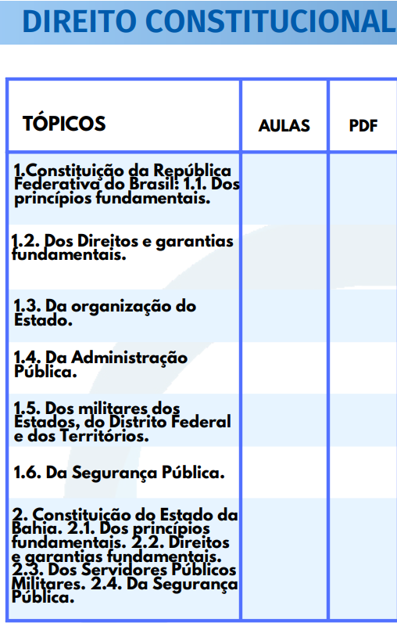
 | TÓPICO | ASSUNTO | Nº AULA | PARTE | TÍTULO | SUBTÍTULO | GRAVOU | TEM PDF DO ALUNO? | LINK DO MATERIAL | ANOTAÇÕES
SD PMBA | SD PMBA |  |  |  |  |  |  |  |  |  | SD PMBA
 | 1.1 | Dos Princípios Fundamentais | 1 | 1 | Princípios Fundamentais | - | Sim | Produzindo | LINK
 |  |  | 2 | 2 | Princípios Fundamentais | - | Sim | Produzindo | LINK
 |  |  | 3 | 3 | Princípios Fundamentais | - | Sim | Produzindo | LINK
 |  |  | 4 | 4 | Princípios Fundamentais | - | Sim | Produzindo | LINK
 |  |  | 5 | 5 | Princípios Fundamentais | - | Sim | Produzindo | LINK

 | 1.2 | Dos Direitos e Garantias Fundamentais | 1 | 1 | Direitos e Garantias Fundamentais | Teoria Geral dos Direitos Fundamentais | Sim | Produzindo | LINK
 |  |  | 2 | 2 | Direitos e Garantias Fundamentais | Teoria Geral dos Direitos Fundamentais | Sim | Produzindo | LINK
 |  |  | 3 | 3 | Direitos e Garantias Fundamentais | Teoria Geral dos Direitos Fundamentais | Sim | Produzindo | LINK
 |  |  | 4 | 4 | Direitos e Garantias Fundamentais | Teoria Geral dos Direitos Fundamentais | Sim | Produzindo | LINK

 |  |  | 1 | 1 | Direitos e Garantias Fundamentais | Direitos Individuais e Coletivos | Sim | Produzindo | LINK
 |  |  | 2 | 2 | Direitos e Garantias Fundamentais | Direitos Individuais e Coletivos | Sim | Produzindo | LINK
 |  |  | 3 | 3 | Direitos e Garantias Fundamentais | Direitos Individuais e Coletivos | Sim | Produzindo | LINK
 |  |  | 4 | 4 | Direitos e Garantias Fundamentais | Direitos Individuais e Coletivos | Sim | Produzindo | LINK
 |  |  | 5 | 5 | Direitos e Garantias Fundamentais | Direitos Individuais e Coletivos | Sim | Produzindo | LINK
 |  |  | 6 | 6 | Direitos e Garantias Fundamentais | Direitos Individuais e Coletivos | Sim | Produzindo | LINK
 |  |  | 7 | 7 | Direitos e Garantias Fundamentais | Direitos Individuais e Coletivos | Sim | Produzindo | LINK

 |  |  | 1 | 1 | Direitos e Garantias Fundamentais | Remédios Constitucionais | Sim | Produzindo | LINK
 |  |  | 2 | 2 | Direitos e Garantias Fundamentais | Remédios Constitucionais | Sim | Produzindo | LINK
 |  |  | 3 | 3 | Direitos e Garantias Fundamentais | Remédios Constitucionais | Sim | Produzindo | LINK
 |  |  | 4 | 4 | Direitos e Garantias Fundamentais | Remédios Constitucionais | Sim | Produzindo | LINK
 |  |  | 5 | 5 | Direitos e Garantias Fundamentais | Remédios Constitucionais | Sim | Produzindo | LINK

 |  |  | 1 | 1 | Direitos e Garantias Fundamentais | Direitos sociais | Sim | Produzindo | LINK
 |  |  | 2 | 2 | Direitos e Garantias Fundamentais | Direitos sociais | Sim | Produzindo | LINK
 |  |  | 3 | 3 | Direitos e Garantias Fundamentais | Direitos sociais | Sim | Produzindo | LINK
 |  |  | 4 | 4 | Direitos e Garantias Fundamentais | Direitos sociais | Sim | Produzindo | LINK
 |  |  | 5 | 5 | Direitos e Garantias Fundamentais | Direitos sociais | Sim | Produzindo | LINK

 |  |  | 1 | 1 | Direitos e Garantias Fundamentais | Nacionalidade | Sim | Produzindo | LINK
 |  |  | 2 | 2 | Direitos e Garantias Fundamentais | Nacionalidade | Sim | Produzindo | LINK
 |  |  | 3 | 3 | Direitos e Garantias Fundamentais | Nacionalidade | Sim | Produzindo | LINK
 |  |  | 4 | 4 | Direitos e Garantias Fundamentais | Nacionalidade | Sim | Produzindo | LINK
 |  |  | 5 | 5 | Direitos e Garantias Fundamentais | Nacionalidade | Sim | Produzindo | LINK

 |  |  | 1 | 1 | Direitos e Garantias Fundamentais | Direitos politícos | Sim | Produzindo | LINK
 |  |  | 2 | 2 | Direitos e Garantias Fundamentais | Direitos politícos | Sim | Produzindo | LINK
 |  |  | 3 | 3 | Direitos e Garantias Fundamentais | Direitos politícos | Sim | Produzindo | LINK
 |  |  | 4 | 4 | Direitos e Garantias Fundamentais | Direitos politícos | Sim | Produzindo | LINK
 |  |  | 5 | 5 | Direitos e Garantias Fundamentais | Direitos politícos | Sim | Produzindo | LINK

 |  |  | 1 | 1 | Direitos e Garantias Fundamentais | Partidos Políticos | Sim | Produzindo | LINK
 |  |  | 2 | 2 | Direitos e Garantias Fundamentais | Partidos Políticos | Sim | Produzindo | LINK
 |  |  | 3 | 3 | Direitos e Garantias Fundamentais | Partidos Políticos | Sim | Produzindo | LINK

 | 1.3 | Da organização do Estado | 1 | 1 | Da organização do Estado | Disposições Gerais | Sim | Produzindo | LINK
 |  |  | 2 | 2 | Da organização do Estado | Disposições Gerais | Sim | Produzindo | LINK
 |  |  | 3 | 3 | Da organização do Estado | Disposições Gerais | Sim | Produzindo | LINK
 |  |  | 4 | 4 | Da organização do Estado | Disposições Gerais | Sim | Produzindo | LINK

 |  |  | 5 | 1 | Da organização do Estado | Administração Pública | Sim | Produzindo | LINK
 |  |  | 6 | 2 | Da organização do Estado | Administração Pública | Sim | Produzindo | LINK
 |  |  | 7 | 3 | Da organização do Estado | Administração Pública | Sim | Produzindo | LINK
 |  |  | 8 | 4 | Da organização do Estado | Administração Pública | Sim | Produzindo | LINK

 | 1.4 | Da Administração Pública | 1 | 1 | Administração Pública |  | Sim | Produzindo | LINK
 |  |  | 2 | 2 | Administração Pública |  | Sim | Produzindo | LINK
 |  |  | 3 | 3 | Administração Pública |  | Sim | Produzindo | LINK

 | 1.5 | Dos militares dos Estados, do Distrito Federal e dos Territórios | 1 | única | Dos militares dos Estados, do Distrito Federal e dos Territórios | - | Sim | Produzindo | LINK

 | 1.6 | Da Segurança Pública | 1 | 1 | Da Segurança Pública | - | Sim | Produzindo | LINK
 |  |  | 2 | 2 | Da Segurança Pública | - | Sim | Produzindo | LINK
 |  |  | 3 | 3 | Da Segurança Pública | - | Sim | Produzindo | LINK

 | 2.1 | Constituição do Estado da Bahia (Princípios Fundamentais) | 1 | única | Constituição da Bahia | Princípios Fundamentais | Sim | Produzindo | LINK

 | 2.2 | Constituição do Estado da Bahia (Direitos e Garantais Fundamentais) | 1 | única | Constituição da Bahia | Direitos e Garantais Fundamentais | Sim | Produzindo | LINK

 | 2.3 | Constituição do Estado da Bahia (Dos Servidos Públicos Militares) | 1 | 1 | Constituição da Bahia | Dos Servidos Públicos Militares | Sim | Produzindo | LINK
 |  |  | 2 | 2 | Constituição da Bahia | Dos Servidos Públicos Militares | Sim | Produzindo | LINK

 | 2.4 | Constituição do Estado da Bahia (Da Segurança Pública) | 1 | única | Constituição da Bahia | Da Segurança Pública | Sim | Produzindo | LINK
 | SD PMBA

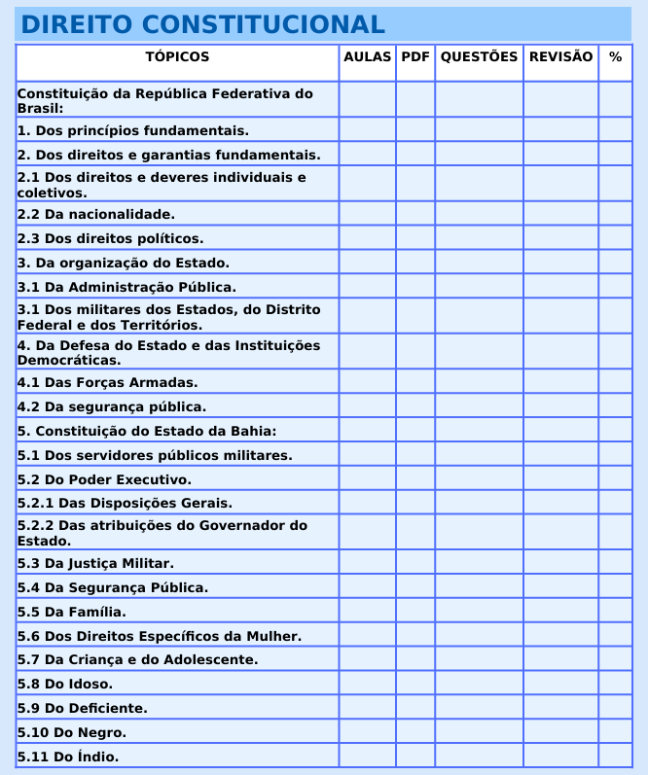
CFO | CFO |  |  |  |  |  |  |  |  |  | CFO
 | 1 | Dos princípios fundamentais. | 1 | 1 | Princípios Fundamentais | - | Sim | Produzindo | LINK
 |  |  | 2 | 2 | Princípios Fundamentais | - | Sim | Produzindo | LINK
 |  |  | 3 | 3 | Princípios Fundamentais | - | Sim | Produzindo | LINK
 |  |  | 4 | 4 | Princípios Fundamentais | - | Sim | Produzindo | LINK
 |  |  | 5 | 5 | Princípios Fundamentais | - | Sim | Produzindo | LINK

 | 2 | Dos Direitos e Garantias Fundamentais | 1 | 1 | Direitos e Garantias Fundamentais | Teoria Geral dos Direitos Fundamentais | Sim | Produzindo | LINK
 |  |  | 2 | 2 | Direitos e Garantias Fundamentais | Teoria Geral dos Direitos Fundamentais | Sim | Produzindo | LINK
 |  |  | 3 | 3 | Direitos e Garantias Fundamentais | Teoria Geral dos Direitos Fundamentais | Sim | Produzindo | LINK
 |  |  | 4 | 4 | Direitos e Garantias Fundamentais | Teoria Geral dos Direitos Fundamentais | Sim | Produzindo | LINK

 |  |  | 1 | 1 | Direitos e Garantias Fundamentais | Direitos Individuais e Coletivos | Sim | Produzindo | LINK
 |  |  | 2 | 2 | Direitos e Garantias Fundamentais | Direitos Individuais e Coletivos | Sim | Produzindo | LINK
 |  |  | 3 | 3 | Direitos e Garantias Fundamentais | Direitos Individuais e Coletivos | Sim | Produzindo | LINK
 |  |  | 4 | 4 | Direitos e Garantias Fundamentais | Direitos Individuais e Coletivos | Sim | Produzindo | LINK
 |  |  | 5 | 5 | Direitos e Garantias Fundamentais | Direitos Individuais e Coletivos | Sim | Produzindo | LINK
 |  |  | 6 | 6 | Direitos e Garantias Fundamentais | Direitos Individuais e Coletivos | Sim | Produzindo | LINK
 |  |  | 7 | 7 | Direitos e Garantias Fundamentais | Direitos Individuais e Coletivos | Sim | Produzindo | LINK

 |  |  | 1 | 1 | Direitos e Garantias Fundamentais | Remédios Constitucionais | Sim | Produzindo | LINK
 |  |  | 2 | 2 | Direitos e Garantias Fundamentais | Remédios Constitucionais | Sim | Produzindo | LINK
 |  |  | 3 | 3 | Direitos e Garantias Fundamentais | Remédios Constitucionais | Sim | Produzindo | LINK
 |  |  | 4 | 4 | Direitos e Garantias Fundamentais | Remédios Constitucionais | Sim | Produzindo | LINK
 |  |  | 5 | 5 | Direitos e Garantias Fundamentais | Remédios Constitucionais | Sim | Produzindo | LINK

 |  |  | 1 | 1 | Direitos e Garantias Fundamentais | Direitos sociais | Sim | Produzindo | LINK
 |  |  | 2 | 2 | Direitos e Garantias Fundamentais | Direitos sociais | Sim | Produzindo | LINK
 |  |  | 3 | 3 | Direitos e Garantias Fundamentais | Direitos sociais | Sim | Produzindo | LINK
 |  |  | 4 | 4 | Direitos e Garantias Fundamentais | Direitos sociais | Sim | Produzindo | LINK
 |  |  | 5 | 5 | Direitos e Garantias Fundamentais | Direitos sociais | Sim | Produzindo | LINK

 |  |  | 1 | 1 | Direitos e Garantias Fundamentais | Nacionalidade | Sim | Produzindo | LINK
 |  |  | 2 | 2 | Direitos e Garantias Fundamentais | Nacionalidade | Sim | Produzindo | LINK
 |  |  | 3 | 3 | Direitos e Garantias Fundamentais | Nacionalidade | Sim | Produzindo | LINK
 |  |  | 4 | 4 | Direitos e Garantias Fundamentais | Nacionalidade | Sim | Produzindo | LINK
 |  |  | 5 | 5 | Direitos e Garantias Fundamentais | Nacionalidade | Sim | Produzindo | LINK

 |  |  | 1 | 1 | Direitos e Garantias Fundamentais | Direitos politícos | Sim | Produzindo | LINK
 |  |  | 2 | 2 | Direitos e Garantias Fundamentais | Direitos politícos | Sim | Produzindo | LINK
 |  |  | 3 | 3 | Direitos e Garantias Fundamentais | Direitos politícos | Sim | Produzindo | LINK
 |  |  | 4 | 4 | Direitos e Garantias Fundamentais | Direitos politícos | Sim | Produzindo | LINK
 |  |  | 5 | 5 | Direitos e Garantias Fundamentais | Direitos politícos | Sim | Produzindo | LINK

 |  |  | 1 | 1 | Direitos e Garantias Fundamentais | Partidos Políticos | Sim | Produzindo | LINK
 |  |  | 2 | 2 | Direitos e Garantias Fundamentais | Partidos Políticos | Sim | Produzindo | LINK
 |  |  | 3 | 3 | Direitos e Garantias Fundamentais | Partidos Políticos | Sim | Produzindo | LINK

 | 2.1 | Dos direitos e deveres individuais e coletivos

 | 2.2 | Da nacionalidade

 | 2.3 | Dos direitos políticos

 | 3 | Da organização do Estado | 1 | 1 | Da organização do Estado | Disposições Gerais | Sim | Produzindo | LINK
 |  |  | 2 | 2 | Da organização do Estado | Disposições Gerais | Sim | Produzindo | LINK
 |  |  | 3 | 3 | Da organização do Estado | Disposições Gerais | Sim | Produzindo | LINK
 |  |  | 4 | 4 | Da organização do Estado | Disposições Gerais | Sim | Produzindo | LINK

 |  |  | 5 | 1 | Da organização do Estado | Administração Pública | Sim | Produzindo | LINK
 |  |  | 6 | 2 | Da organização do Estado | Administração Pública | Sim | Produzindo | LINK
 |  |  | 7 | 3 | Da organização do Estado | Administração Pública | Sim | Produzindo | LINK
 |  |  | 8 | 4 | Da organização do Estado | Administração Pública | Sim | Produzindo | LINK

 | 3.1 | Da Administração Pública

 | 3.1 | Dos militares dos Estados, do Distrito Federal e dos Territórios | 1 | única | Dos militares dos Estados, do Distrito Federal e dos Territórios | - | Sim | Produzindo | LINK

 | 4 | Da Defesa do Estado e das Instituições Democráticas.

 | 4.1 | Das Forças Armadas | 1 | 1 | Das forças armadas | - | Sim | Produzindo | LINK
 |  |  | 2 | 2 | Das forças armadas | - | Sim | Produzindo | LINK

 | 4.2 | Da segurança pública | 1 | 1 | Da Segurança Pública | - | Sim | Produzindo | LINK
 |  |  | 2 | 2 | Da Segurança Pública | - | Sim | Produzindo | LINK
 |  |  | 3 | 3 | Da Segurança Pública | - | Sim | Produzindo | LINK

 | 5 | Constituição do Estado da Bahia

 | 5.1 | Dos servidores públicos militares

 | 5.2 | Do Poder Executivo

 | 5.2.1 | Das Disposições Gerais

 | 5.2.2 | Das atribuições do Governador do Estado.

 | 5.3 | Da Justiça Militar

 | 5.4 | Da Segurança Pública

 | 5.5 | Da Família

 | 5.6 | Dos Direitos Específicos da Mulher

 | 5.7 | Da Criança e do Adolescente

 | 5.8 | Do Idoso

 | 5.9 | Do Deficiente

 | 5.10 | Do Negro

 | 5.11 | Do Índio

 | CFO

BOMBEIRO BA | CBMBA |  |  |  |  |  |  |  |  |  | BOMBEIRO BA
 | - | Constituição da República | 1 | 1 | Constituição da República | Poder Constituinte | Não | Produzindo | LINK
 |  |  | 2 | 2 | Constituição da República | Poder Constituinte | Não | Produzindo | LINK
 |  |  | 3 | 3 | Constituição da República | Poder Constituinte | Não | Produzindo | LINK

ESTATUTO (dentro de ADM)
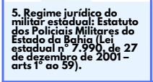
TÓPICO | ASSUNTO | Nº AULA | PARTE | TÍTULO | SUBTÍTULO | GRAVOU | TEM PDF DO ALUNO? | LINK DO MATERIAL | OBSERVAÇÕES
5 | Regime jurídico do militar estadual: Estatuto dos Policiais Militares do Estado da Bahia (Lei estadual nº 7.990, de 27 de dezembro de 2001 – arts 1º ao 59) | 1 | 1 | Estatuto | - | Sim | Produzindo | LINK
 |  | 2 | 2 | Estatuto | - | Sim | Produzindo | LINK
 |  | 3 | 3 | Estatuto | - | Sim | Produzindo | LINK
 |  | 4 | 4 | Estatuto | - | Sim | Produzindo | LINK
 |  | 5 | 5 | Estatuto | - | Sim | Produzindo | LINK
 |  | 6 | 6 | Estatuto | - | Sim | Produzindo | LINK
 |  | 7 | 7 | Estatuto | - | Sim | Produzindo | LINK
 |  | 8 | 8 | Estatuto | - | Sim | Produzindo | LINK
 |  | 9 | 9 | Estatuto | - | Sim | Produzindo | LINK
 |  | 10 | 10 | Estatuto | - | Sim | Produzindo | LINK

D. HUMANOS
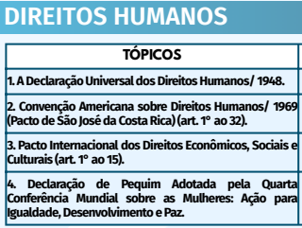
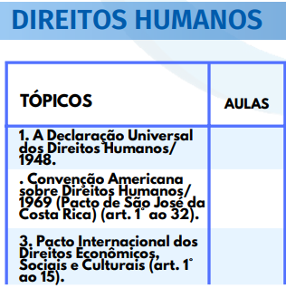
 | TÓPICO | ASSUNTO | Nº AULA | PARTE | TÍTULO | SUBTÍTULO | GRAVOU | TEM PDF DO ALUNO? | LINK DO MATERIAL | OBSERVAÇÕES
PMBA | PMBA |  |  |  |  |  |  |  |  |  | PMBA
 | 1 | A Declaração Universal dos Direitos Humanos/1948 | 1 | 1 | Declaração Universal dos Direitos Humanos | - | Sim | Produzindo | LINK
 |  |  | 2 | 2 | Declaração Universal dos Direitos Humanos | - | Sim | Produzindo | LINK
 |  |  | 3 | 3 | Declaração Universal dos Direitos Humanos | - | Sim | Produzindo | LINK
 |  |  | 4 | 4 | Declaração Universal dos Direitos Humanos | - | Sim | Produzindo | LINK
 |  |  | 5 | 5 | Declaração Universal dos Direitos Humanos | - | Sim | Produzindo | LINK
 |  |  | 6 | 6 | Declaração Universal dos Direitos Humanos | - | Sim | Produzindo | LINK

 | 2 | Convenção Americana sobre Direitos Humanos/ 1969 (Pacto de São José da Costa Rica) (art. 1° ao 32) | 1 | 1 | Convenção Americana sobre Direitos Humanos |  | Sim | Produzindo | LINK
 |  |  | 2 | 2 | Convenção Americana sobre Direitos Humanos |  | Sim | Produzindo | LINK
 |  |  | 3 | 3 | Convenção Americana sobre Direitos Humanos |  | Sim | Produzindo | LINK
 |  |  | 4 | 4 | Convenção Americana sobre Direitos Humanos |  | Sim | Produzindo | LINK
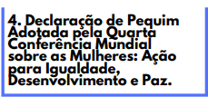
 |  |  | 5 | 5 | Convenção Americana sobre Direitos Humanos |  | Sim | Produzindo | LINK
 |  |  | 6 | 6 | Convenção Americana sobre Direitos Humanos |  | Sim | Produzindo | LINK
 |  |  | 7 | 7 | Convenção Americana sobre Direitos Humanos |  | Sim | Produzindo | LINK
 |  |  | 8 | 8 | Convenção Americana sobre Direitos Humanos |  | Sim | Produzindo | LINK
 |  |  | 9 | 9 | Convenção Americana sobre Direitos Humanos |  | Sim | Produzindo | LINK
 |  |  | 10 | 10 | Convenção Americana sobre Direitos Humanos |  | Sim | Produzindo | LINK

 | 3 | Pacto Internacional dos Direitos Econômicos, Sociais e Culturais (art. 1° ao 15) | 1 | 1 | Pacto Internacional dos Direitos Econômicos Sociais e Culturais (art. 1° ao 15) |  | Sim | Produzindo | LINK
 |  |  | 2 | 2 | Pacto Internacional dos Direitos Econômicos Sociais e Culturais (art. 1° ao 15) |  | Sim | Produzindo | LINK
 |  |  | 3 | 3 | Pacto Internacional dos Direitos Econômicos Sociais e Culturais (art. 1° ao 15) |  | Sim | Produzindo | LINK
 |  |  | 4 | 4 | Pacto Internacional dos Direitos Econômicos Sociais e Culturais (art. 1° ao 15) |  | Sim | Produzindo | LINK

 | 4 | Declaração de Pequim Adotada pela Quarta Conferência Mundial sobre as Mulheres: Ação para Igualdade, Desenvolvimento e Paz | 1 | 1 | Declaração de Pequim |  | Sim | Produzindo | LINK
 |  |  | 2 | 2 | Declaração de Pequim |  | Sim | Produzindo | LINK
 |  |  | 3 | 3 | Declaração de Pequim |  | Sim | Produzindo | LINK
 | PMBA
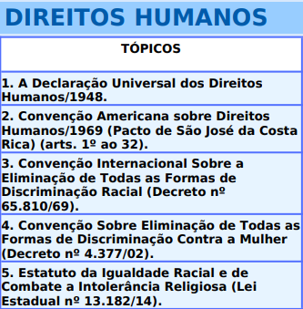
CFO | CFO |  |  |  |  |  |  |  |  |  | CFO
 | 1 | A Declaração Universal dos Direitos Humanos/1948. | 1 | 1 | Declaração Universal dos Direitos Humanos | - | Sim | Produzindo | LINK
 |  |  | 2 | 2 | Declaração Universal dos Direitos Humanos | - | Sim | Produzindo | LINK
 |  |  | 3 | 3 | Declaração Universal dos Direitos Humanos | - | Sim | Produzindo | LINK
 |  |  | 4 | 4 | Declaração Universal dos Direitos Humanos | - | Sim | Produzindo | LINK
 |  |  | 5 | 5 | Declaração Universal dos Direitos Humanos | - | Sim | Produzindo | LINK
 |  |  | 6 | 6 | Declaração Universal dos Direitos Humanos | - | Sim | Produzindo | LINK

 | 2 | Convenção Americana sobre Direitos Humanos/1969 (Pacto de São José da Costa Rica) (arts. 1º ao 32). | 1 | 1 | Convenção Americana sobre Direitos Humanos | - | Sim | Produzindo | LINK
 |  |  | 2 | 2 | Convenção Americana sobre Direitos Humanos | - | Sim | Produzindo | LINK
 |  |  | 3 | 3 | Convenção Americana sobre Direitos Humanos | - | Sim | Produzindo | LINK
 |  |  | 4 | 4 | Convenção Americana sobre Direitos Humanos | - | Sim | Produzindo | LINK
 |  |  | 5 | 5 | Convenção Americana sobre Direitos Humanos | - | Sim | Produzindo | LINK
 |  |  | 6 | 6 | Convenção Americana sobre Direitos Humanos | - | Sim | Produzindo | LINK
 |  |  | 7 | 7 | Convenção Americana sobre Direitos Humanos | - | Sim | Produzindo | LINK
 |  |  | 8 | 8 | Convenção Americana sobre Direitos Humanos | - | Sim | Produzindo | LINK
 |  |  | 9 | 9 | Convenção Americana sobre Direitos Humanos | - | Sim | Produzindo | LINK
 |  |  | 10 | 10 | Convenção Americana sobre Direitos Humanos | - | Sim | Produzindo | LINK

 | 3 | Convenção Internacional Sobre a Eliminação de Todas as Formas de; Discriminação Racial (Decreto nº 65.810/69). | 1 | 1 | Cnvenção internacional sobre a eliminação de todas as formas de discriminação racial | - | Sim | Produzindo | LINK
 |  |  | 2 | 2 | Cnvenção internacional sobre a eliminação de todas as formas de discriminação racial | - | Sim | Produzindo | LINK
 |  |  | 3 | 3 | Cnvenção internacional sobre a eliminação de todas as formas de discriminação racial | - | Sim | Produzindo | LINK
 |  |  | 4 | 4 | Cnvenção internacional sobre a eliminação de todas as formas de discriminação racial | - | Sim | Produzindo | LINK

 | 4 | Convenção Sobre Eliminação de Todas as Formas de Discriminação Contra a Mulher (Decreto nº 4.377/02). | 1 | 1 | C.E.D.A.W (Decreto n° 4.377, de 13 de setembro de 2002) | - | Sim | Produzindo | LINK
 |  |  | 2 | 2 | C.E.D.A.W (Decreto n° 4.377, de 13 de setembro de 2002) | - | Sim | Produzindo | LINK
 |  |  | 3 | 3 | C.E.D.A.W (Decreto n° 4.377, de 13 de setembro de 2002) | - | Sim | Produzindo | LINK
 |  |  | 4 | 4 | C.E.D.A.W (Decreto n° 4.377, de 13 de setembro de 2002) | - | Sim | Produzindo | LINK
 |  |  | 5 | 5 | C.E.D.A.W (Decreto n° 4.377, de 13 de setembro de 2002) | - | Sim | Produzindo | LINK

 | 5 | Estatuto da Igualdade Racial e de Combate a Intolerância Religiosa (Lei Estadual nº 13.182/14).

 | CFO

IGUALDADE
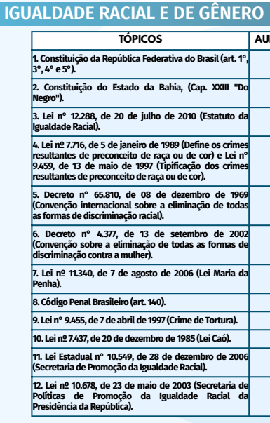
 | TÓPICO | ASSUNTO | Nº AULA | PARTE | TÍTULO | SUBTÍTULO | GRAVOU | TEM PDF DO ALUNO? | LINK DO MATERIAL | OBSERVAÇÕES
PMBA | PMBA |  |  |  |  |  |  |  |  |  | PMBA
 | 1 | Constituição da República Federativa do Brasil (art. 1°, 3°, 4° e 5°) | - | - | - | -
 |  |  | - | - | - | -
 |  |  | - | - | - | -

 | 2 | Constituição do Estado da Bahia, (Cap. XXIII "Do Negro") | - | - | - | -
 |  |  | - | - | - | -
 |  |  | - | - | - | -

 | 3 | Lei n° 12.288, de 20 de julho de 2010 (Estatuto da Igualdade Racial) | 1 | 1 | Estatuto da Igualdade Racial | - | Sim | Produzindo | LINK
 |  |  | 2 | 2 | Estatuto da Igualdade Racial | - | Sim | Produzindo | LINK
 |  |  | 3 | 3 | Estatuto da Igualdade Racial | - | Sim | Produzindo | LINK
 |  |  | 4 | 4 | Estatuto da Igualdade Racial | - | Sim | Produzindo | LINK
 |  |  | 5 | 5 | Estatuto da Igualdade Racial | - | Sim | Produzindo | LINK

 | 4 | Lei nº 7.716, de 5 de janeiro de 1989 (Define os crimes resultantes de preconceito de raça ou de cor) e Lei n° 9.459, de 13 de maio de 1997 (Tipificação dos crimes resultantes de preconceito de raça ou de cor) | 1 | 1 | Lei dos crimes raciais | - | Sim | Produzindo | LINK
 |  |  | 2 | 2 | Lei dos crimes raciais | - | Sim | Produzindo | LINK
 |  |  | 3 | 3 | Lei dos crimes raciais | - | Sim | Produzindo | LINK
 |  |  | 4 | 4 | Lei dos crimes raciais | - | Sim | Produzindo | LINK
 |  |  | 5 | 5 | Lei dos crimes raciais | - | Sim | Produzindo | LINK
 |  |  | 6 | 6 | Lei dos crimes raciais | - | Sim | Produzindo | LINK

 | 5 | Decreto n° 65.810, de 08 de dezembro de 1969 (Convenção internacional sobre a eliminação de todas as formas de discriminação racial) | 1 | 1 | Cnvenção internacional sobre a eliminação de todas as formas de discriminação racial | - | Sim | Produzindo | LINK
 |  |  | 2 | 2 | Cnvenção internacional sobre a eliminação de todas as formas de discriminação racial | - | Sim | Produzindo | LINK
 |  |  | 3 | 3 | Cnvenção internacional sobre a eliminação de todas as formas de discriminação racial | - | Sim | Produzindo | LINK
 |  |  | 4 | 4 | Cnvenção internacional sobre a eliminação de todas as formas de discriminação racial | - | Sim | Produzindo | LINK

 | 6 | Decreto n° 4.377, de 13 de setembro de 2002 (Convenção sobre a eliminação de todas as formas de discriminação contra a mulher) | 1 | 1 | C.E.D.A.W (Decreto n° 4.377, de 13 de setembro de 2002) | - | Sim | Produzindo | LINK
 |  |  | 2 | 2 | C.E.D.A.W (Decreto n° 4.377, de 13 de setembro de 2002) | - | Sim | Produzindo | LINK
 |  |  | 3 | 3 | C.E.D.A.W (Decreto n° 4.377, de 13 de setembro de 2002) | - | Sim | Produzindo | LINK
 |  |  | 4 | 4 | C.E.D.A.W (Decreto n° 4.377, de 13 de setembro de 2002) | - | Sim | Produzindo | LINK
 |  |  | 5 | 5 | C.E.D.A.W (Decreto n° 4.377, de 13 de setembro de 2002) | - | Sim | Produzindo | LINK

 | 7 | Lei nº 11.340, de 7 de agosto de 2006 (Lei Maria da Penha) | 1 | 1 | Lei Maria da Penha | - | Sim | Produzindo | LINK
 |  |  | 2 | 2 | Lei Maria da Penha | - | Sim | Produzindo | LINK
 |  |  | 3 | 3 | Lei Maria da Penha | - | Sim | Produzindo | LINK
 |  |  | 4 | 4 | Lei Maria da Penha | - | Sim | Produzindo | LINK
 |  |  | 5 | 5 | Lei Maria da Penha | - | Sim | Produzindo | LINK
 |  |  | 6 | 6 | Lei Maria da Penha | - | Sim | Produzindo | LINK
 |  |  | 7 | 7 | Lei Maria da Penha | - | Sim | Produzindo | LINK
 |  |  | 8 | 8 | Lei Maria da Penha | - | Sim | Produzindo | LINK
 |  |  | 9 | 9 | Lei Maria da Penha | - | Sim | Produzindo | LINK

 | 8 | Código Penal Brasileiro (art. 140) | 1 | 1 | Código Penal Brasileiro (art. 140) | - | Sim | Produzindo | LINK
 |  |  | 2 | 2 | Código Penal Brasileiro (art. 140) | - | Sim | Produzindo | LINK
 |  |  | 3 | 3 | Código Penal Brasileiro (art. 140) | - | Sim | Produzindo | LINK
 |  |  | 4 | 4 | Código Penal Brasileiro (art. 140) | - | Sim | Produzindo | LINK

 | 9 | Lei n° 9.455, de 7 de abril de 1997 (Crime de Tortura) | 1 | 1 | Crime de tortura | - | Sim | Produzindo | LINK
 |  |  | 2 | 2 | Crime de tortura | - | Sim | Produzindo | LINK
 |  |  | 3 | 3 | Crime de tortura | - | Sim | Produzindo | LINK
 |  |  | 4 | 4 | Crime de tortura | - | Sim | Produzindo | LINK
 |  |  | 5 | 5 | Crime de tortura | - | Sim | Produzindo | LINK

 | 10 | Lei nº 7.437, de 20 de dezembro de 1985 (Lei Caó) | 1 | única | Lei nº 7.437, de 20 de dezembro de 1985 | - | Sim | Produzindo | LINK

 | 11 | Lei Estadual n° 10.549, de 28 de dezembro de 2006 (Secretaria de Promoção da Igualdade Racial) | 1 | única | Lei Estadual nº 10.549 de 28 de dezembro de 2006 | - | Sim | Produzindo | LINK

 | 12 | Lei nº 10.678, de 23 de maio de 2003 (Secretaria de Políticas de Promoção da Igualdade Racial da Presidência da República) | 1 | única | Lei nº 10.678, de 23 de maio de 2003 | - | Sim | Produzindo | LINK
 | PMBA

CFO | CFO |  |  |  |  |  |  |  |  |  | CFO

 | CFO

